Баг-репорты Задание 1
ID | Название БР | Приоритет | Статус | Предусловия | Шаги воспроизведения | Ожидаемый результат | Фактический результат | Окружение
Баг-репорты функциональности и верстки для экрана «Статус заказа»
БР-В1 | Появляется черная кнопка с белым текстом в центре: «Go!» справа от поля ввода «Номер заказа» при нажатии на кнопку «Статус заказа» | Стандартный | Открыт | Открыть тестовый стенд Яндекс Самокат УЧЕБНЫЙ ТРЕНАЖЕР | 1. В шапке лендинга нажать на кнопку «Статус заказа» | Появляется поле ввода «Номер заказа» | Появляется черная кнопка с белым текстом в центре: «Go!» справа от поля ввода «Номер заказа» | Windows 10 Pro, Yandex Браузер (26.8.2.1064 (64-bit)), 1920x1080; Chrome Браузер (26.8.2.1064 (64-bit)), 1280x720
БР-В2 | Не отображается информация о статусе заказа при нажатии Enter с корректным номером в поле ввода «Номер заказа» | Стандартный | Открыт | 1. Открыть тестовый стенд Яндекс Самокат УЧЕБНЫЙ ТРЕНАЖЕР 2. В шапке лендинга нажать на кнопку «Заказать» 3. В поле Имя ввести данные (Егор) 4. В поле Фамилия ввести данные (Петров) 5. В поле Адрес ввести данные (ул. Ленина, д.4) 6. В поле Станция метро выбрать Черкизовская 7. В поле Телефон ввести данные (+79835765555) 8. Нажать кнопку Далее 9. В пое Когда привести самокат выбрать дату - 04.10.2026 10. В поле срок аренды выбрать - сутки 11. Нажать кнопку Заказать 12. В сплывающем окне Хотите оформить заказ? 13. Нажать кнопку ДА 14. В сплывающем окне Заказ оформлен нажать кнопку Посмотреть статус 15. Перейти на главную страницу Яндекс Самокат УЧЕБНЫЙ ТРЕНАЖЕР | 1. В шапке лендинга нажать на кнопку «Статус заказа» 2. Нажать на поле ввода «Номер заказа» 3. В поле ввода «Номер заказа» ввести корректный (ранее созданный заказ) номер заказа (262234) 4. Нажать Enter | Отображается информация о статусе заказа | Не отображается информация о статусе заказа | Windows 10 Pro, Yandex Браузер (26.8.2.1064 (64-bit)), 1920x1080; Chrome Браузер (26.8.2.1064 (64-bit)), 1280x720 | 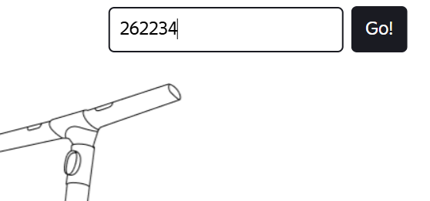
БР-В3 | Текст поля - «Введите номер заказа», а не «Номер заказа» в шапке страницы после нажатия на кнопку Статус заказа | Стандартный | Открыт | Открыть тестовый стенд Яндекс Самокат УЧЕБНЫЙ ТРЕНАЖЕР | 1. В шапке лендинга нажать на кнопку «Статус заказа» | Текст поля - «Номер заказа» | Текст поля - «Введите номер заказа» | Windows 10 Pro, Yandex Браузер (26.8.2.1064 (64-bit)), 1920x1080; Chrome Браузер (26.8.2.1064 (64-bit)), 1280x720
БР-В4 | Не появляется сообщение об ошибки при нажатии Enter с не корректным номером в поле ввода «Номер заказа» | Стандартный | Открыт | Открыть тестовый стенд Яндекс Самокат УЧЕБНЫЙ ТРЕНАЖЕР | 1. В шапке лендинга нажать на кнопку «Статус заказа» 2. Нажать на поле ввода «Номер заказа» 3. В поле ввода «Номер заказа» ввести не корректный номер заказа (123456) 4. Нажать Enter | Появляется сообщение об ошибке «Такого заказа нет. Точно верный номер?» | Не появляется сообщение об ошибке «Такого заказа нет. Точно верный номер?» | Windows 10 Pro, Yandex Браузер (26.8.2.1064 (64-bit)), 1920x1080; Chrome Браузер (26.8.2.1064 (64-bit)), 1280x720
БР-В5 | Текст не переносится на вторую строку в информационном блоке «Данные заказа пользователя» экрана «Статус заказа» в поле Фамилия, если текст не умещается в одной строке | Стандартный | Открыт | Открыть тестовый стенд Яндекс Самокат УЧЕБНЫЙ ТРЕНАЖЕР | 1. В шапке лендинга нажать на кнопку «Заказать» 2. В поле Имя ввести данные (Егор) 3. В поле Фамилия ввести данные (Петроввввввввввввввввввввввввввввввввввв) 4. В поле Адрес ввести данные (ул. Ленина, д.4) 5. В поле Станция метро выбрать Черкизовская 6. В поле Телефон ввести данные (+79835765555) 7. Нажать Далее 8. В пое Когда привести самокат выбрать дату - 04.10.2026 9. В поле срок аренды выбрать - сутки 10. Нажать кнопку Заказать 11. В сплывающем окне Хотите оформить заказ? 12. Нажать на кнопку ДА 13. В сплывающем окне Заказ оформлен нажать кнопку Посмотреть статус | При не умещении текста в одной строке, он переносится на вторую строку | При не умещении текста в одной строке, он не переносится на вторую строку | Windows 10 Pro, Yandex Браузер (26.8.2.1064 (64-bit)), 1920x1080; Chrome Браузер (26.8.2.1064 (64-bit)), 1280x720 | 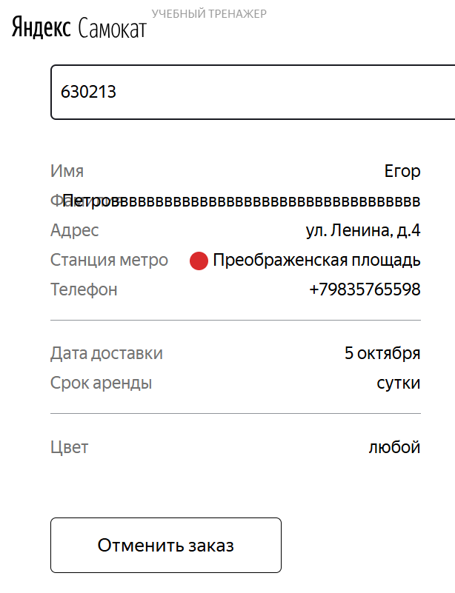
БР-В6 | Текст не переносится на вторую строку в информационном блоке «Данные заказа пользователя» экрана «Статус заказа» в поле Адрес, если текст не умещается в одной строке | Стандартный | Открыт | Открыть тестовый стенд Яндекс Самокат УЧЕБНЫЙ ТРЕНАЖЕР | 1. В шапке лендинга нажать на кнопку «Заказать» 2. В поле Имя ввести данные (Егор) 3. В поле Фамилия ввести данные (Петров) 4. В поле Адрес ввести данные (ввввввввввввввввввввввввввввввввввввввввввввввввв) 5. В поле Станция метро выбрать Черкизовская 6. В поле Телефон ввести данные (+79835765555) 7. Нажать Далее 8. В пое Когда привести самокат выбрать дату - 04.10.2026 9. В поле срок аренды выбрать - сутки 10. Нажать кнопку Заказать 11. В сплывающем окне Хотите оформить заказ? 12. Нажать на кнопку ДА 13. В сплывающем окне Заказ оформлен нажать кнопку Посмотреть статус | При не умещении текста в одной строке, он переносится на вторую строку | При не умещении текста в одной строке, он не переносится на вторую строку | Windows 10 Pro, Yandex Браузер (26.8.2.1064 (64-bit)), 1920x1080; Chrome Браузер (26.8.2.1064 (64-bit)), 1280x720 | 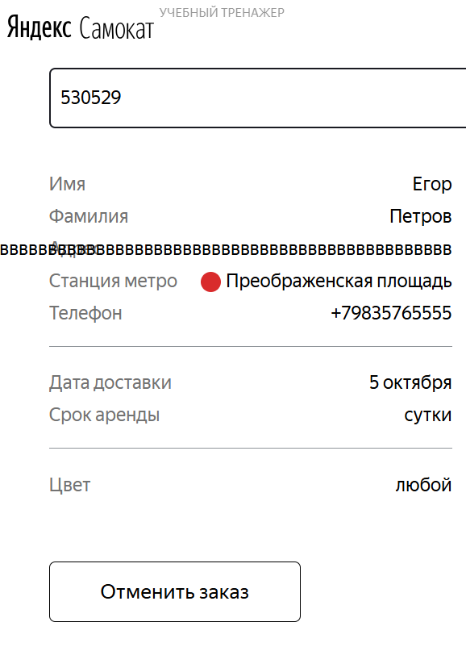
БР-В7 | Выбранная станция метро пользователем не отображается в информационном блоке «Данные заказа пользователя» экрана «Статус заказа» в поле Станция метро | Блокирующий | Открыт | Открыть тестовый стенд Яндекс Самокат УЧЕБНЫЙ ТРЕНАЖЕР | 1. В шапке лендинга нажать на кнопку «Заказать» 2. В поле Имя ввести данные (Егор) 3. В поле Фамилия ввести данные (Петров) 4. В поле Адрес ввести данные (ул. Ленина, д. 4) 5. В поле Станция метро выбрать Черкизовская 6. В поле Телефон ввести данные (+79835765555) 7. Нажать Далее 8. В пое Когда привести самокат выбрать дату - 04.10.2026 9. В поле срок аренды выбрать - сутки 10. Нажать кнопку Заказать 11. В сплывающем окне Хотите оформить заказ? 12. Нажать на кнопку ДА 13. В сплывающем окне Заказ оформлен нажать кнопку Посмотреть статус | Станция метро - Черкизовская | Станция метро - Преображенская площадь | Windows 10 Pro, Yandex Браузер (26.8.2.1064 (64-bit)), 1920x1080; Chrome Браузер (26.8.2.1064 (64-bit)), 1280x720 | 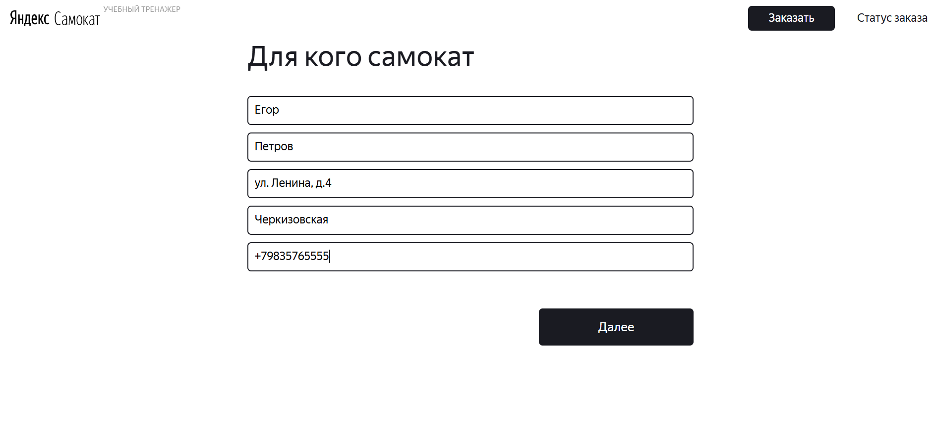 |  | 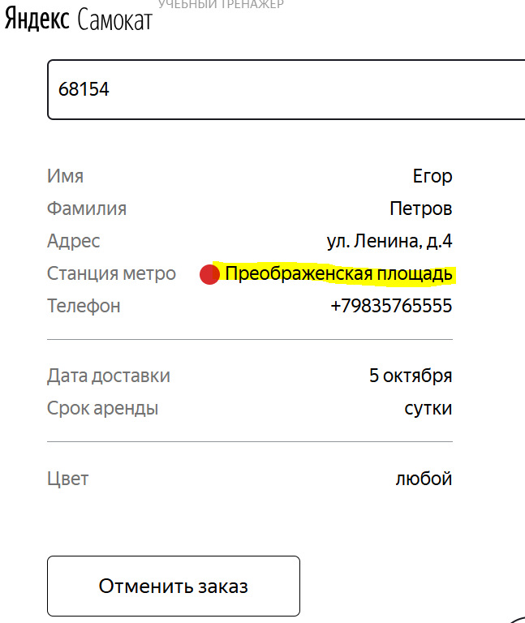
БР-В8 | Текст не переносится на вторую строку в информационном блоке «Данные заказа пользователя» экрана «Статус заказа» в поле Комментарий, если текст не умещается в одной строке | Стандартный | Открыт | Открыть тестовый стенд Яндекс Самокат УЧЕБНЫЙ ТРЕНАЖЕР | 1. В шапке лендинга нажать на кнопку «Заказать» 2. В поле Имя ввести данные (Егор) 3. В поле Фамилия ввести данные (Петров) 4. В поле Адрес ввести данные (ул. Ленина, д.4) 5. В поле Станция метро выбрать Черкизовская 6. В поле Телефон ввести данные (+79835765555) 7. Нажать Далее 8. В пое Когда привести самокат выбрать дату - 04.10.2026 9. В поле срок аренды выбрать - сутки 10. В поле Комментарий ввести данные (Неееееееееееееееееееееееееееееееееееееееееееееееееееееееееееееееееееееееееееееееееееееееееее звоните!) 11. Нажать кнопку Заказать 12. В сплывающем окне Хотите оформить заказ? 13. Нажать кнопку ДА 14. В сплывающем окне Заказ оформлен нажать кнопку Посмотреть статус | При не умещении текста в одной строке, он переносится на вторую строку | При не умещении текста в одной строке, он не переносится на вторую строку | Windows 10 Pro, Yandex Браузер (26.8.2.1064 (64-bit)), 1920x1080; Chrome Браузер (26.8.2.1064 (64-bit)), 1280x720 | 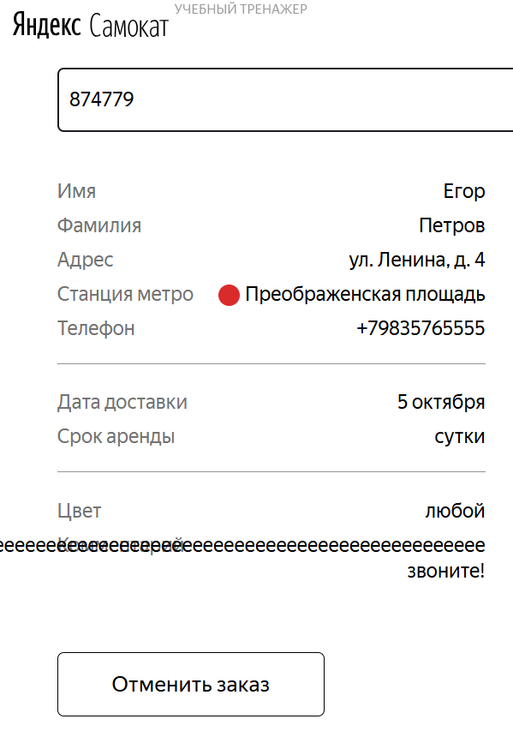
БР-В9 | 4 а не 5 статусов заказа отображаются в цепочке статусов заказа в информационном блоке «Данные заказа пользователя» экрана «Статус заказа» | Критический | Открыт | Открыть тестовый стенд Яндекс Самокат УЧЕБНЫЙ ТРЕНАЖЕР | 1. В шапке лендинга нажать на кнопку «Заказать» 2. В поле Имя ввести данные (Егор) 3. В поле Фамилия ввести данные (Петров) 4. В поле Адрес ввести данные (ул. Ленина, д.4) 5. В поле Станция метро выбрать Черкизовская 6. В поле Телефон ввести данные (+79835765555) 7. Нажать Далее 8. В пое Когда привести самокат выбрать дату - 04.10.2026 9. В поле срок аренды выбрать - сутки 10. Нажать кнопку Заказать 11. В сплывающем окне Хотите оформить заказ? 12. Ннажать кнопку ДА 13. В сплывающем окне Заказ оформлен нажать кнопку Посмотреть статус | 5 статусов заказа отображаются в цепочке статусов заказа | 4 статуса заказа отображаются в цепочке статусов заказа | Windows 10 Pro, Yandex Браузер (26.8.2.1064 (64-bit)), 1920x1080; Chrome Браузер (26.8.2.1064 (64-bit)), 1280x720 | 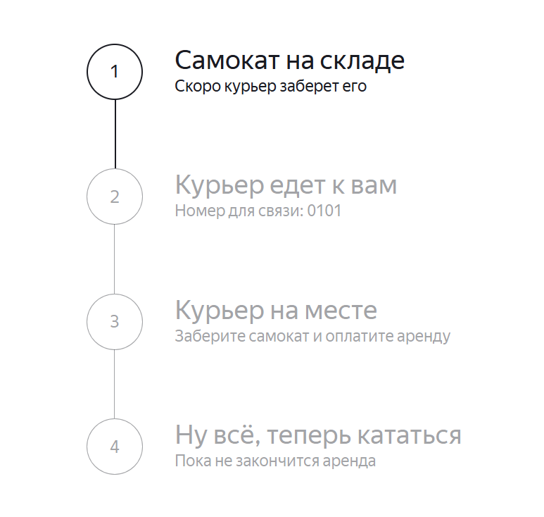
БР-В10 | Отменённый заказ не удаляется из системы, пользователь может его посмотреть в информационном блоке «Данные заказа пользователя» экрана «Статус заказа» | Блокирующий | Открыт | 1. Открыть тестовый стенд Яндекс Самокат УЧЕБНЫЙ ТРЕНАЖЕР 2. В шапке лендинга нажать на кнопку «Заказать» 3. В поле Имя ввести данные (Егор) 4. В поле Фамилия ввести данные (Петров) 5. В поле Адрес ввести данные (ул. Ленина, д.4) 6. В поле Станция метро выбрать Черкизовская 7. В поле Телефон ввести данные (+79835765555) 8. Нажать Далее 9. В пое Когда привести самокат выбрать дату - 04.10.2026 10. В поле срок аренды выбрать - сутки 11. Нажать кнопку Заказать 12. В сплывающем окне Хотите оформить заказ? нажать кнопку ДА 13. В сплывающем окне Заказ оформлен нажать кнопку Посмотреть статус 14. Нажать на кнопку Отменить заказ 15. В сплывающем окне Хотите отменить заказ? 16. Нажать на кнопку Отменить 17. В сплывающем окне Заказ отменён нажать на кнопку Хорошо | 1. В шапке лендинга нажать на кнопку «Статус заказа» 2. Нажать на поле ввода «Номер заказа» 3. В поле ввода «Номер заказа» ввести корректный (ранее созданный заказ) номер заказа (681805) 4. Нажать на кнопку Go! в шапке страницы | Отменённый заказ удаляется из системы, пользователь не может его посмотреть | Отменённый заказ не удаляется из системы, пользователь может его посмотреть | Windows 10 Pro, Yandex Браузер (26.8.2.1064 (64-bit)), 1920x1080; Chrome Браузер (26.8.2.1064 (64-bit)), 1280x720 | 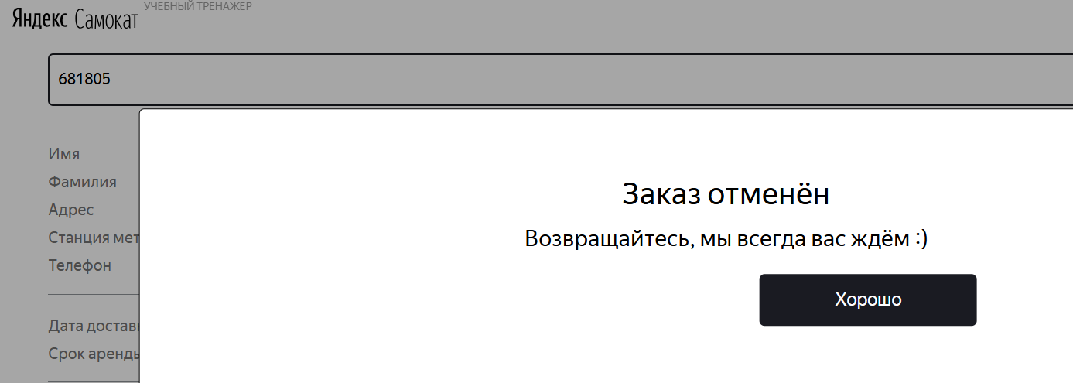 |  | 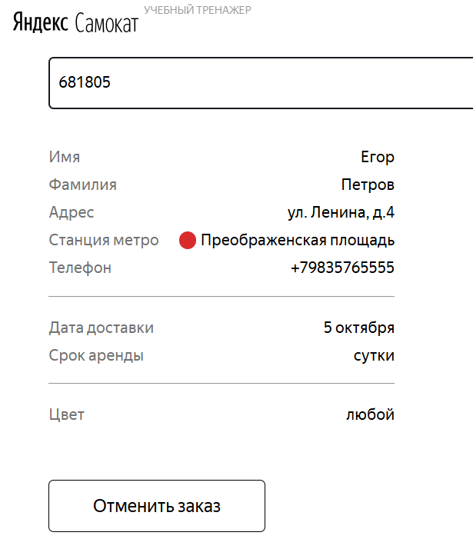
БР-В11 | Поле подсвечивается синим в шапке страницы после нажатия на кнопку Статус заказа и наведении мыщи на поле | Желательный | Открыт | Открыть тестовый стенд Яндекс Самокат УЧЕБНЫЙ ТРЕНАЖЕР | 1. В шапке лендинга нажать на кнопку «Статус заказа» | Состояние формы при нажатии на поле - не изменяется | Поле подсвечивается синим по всему перимеиру поля | Windows 10 Pro, Yandex Браузер (26.8.2.1064 (64-bit)), 1920x1080; Chrome Браузер (26.8.2.1064 (64-bit)), 1280x720
БР-В12 | Экран «Статус заказа» размещен вне пределах области страницы, цепочка статусов заказа смещена вниз в центр | Стандартный | Открыт | Открыть тестовый стенд Яндекс Самокат УЧЕБНЫЙ ТРЕНАЖЕР | 1. В шапке лендинга нажать на кнопку «Заказать» 2. В поле Имя ввести данные (Егор) 3. В поле Фамилия ввести данные (Петров) 4. В поле Адрес ввести данные (ул. Ленина, д.4) 5. В поле Станция метро выбрать Черкизовская 6. В поле Телефон ввести данные (+79835765555) 7. Нажать Далее 8. В пое Когда привести самокат выбрать дату - 04.10.2026 9. В поле срок аренды выбрать - сутки 10. Нажать кнопку Заказать 11. В сплывающем окне Хотите оформить заказ? нажать кнопку ДА 12. В сплывающем окне Заказ оформлен нажать кнопку Посмотреть статус | Экран «Статус заказа» размещен на всю область страницы | Экран «Статус заказа» размещен вне пределах области страницы, цепочка статусов заказа смещена вниз, выравнивание - по центру относительно ширины всей облости страницы | Windows 10 Pro, Yandex Браузер (26.8.2.1064 (64-bit)), 1920x1080. | 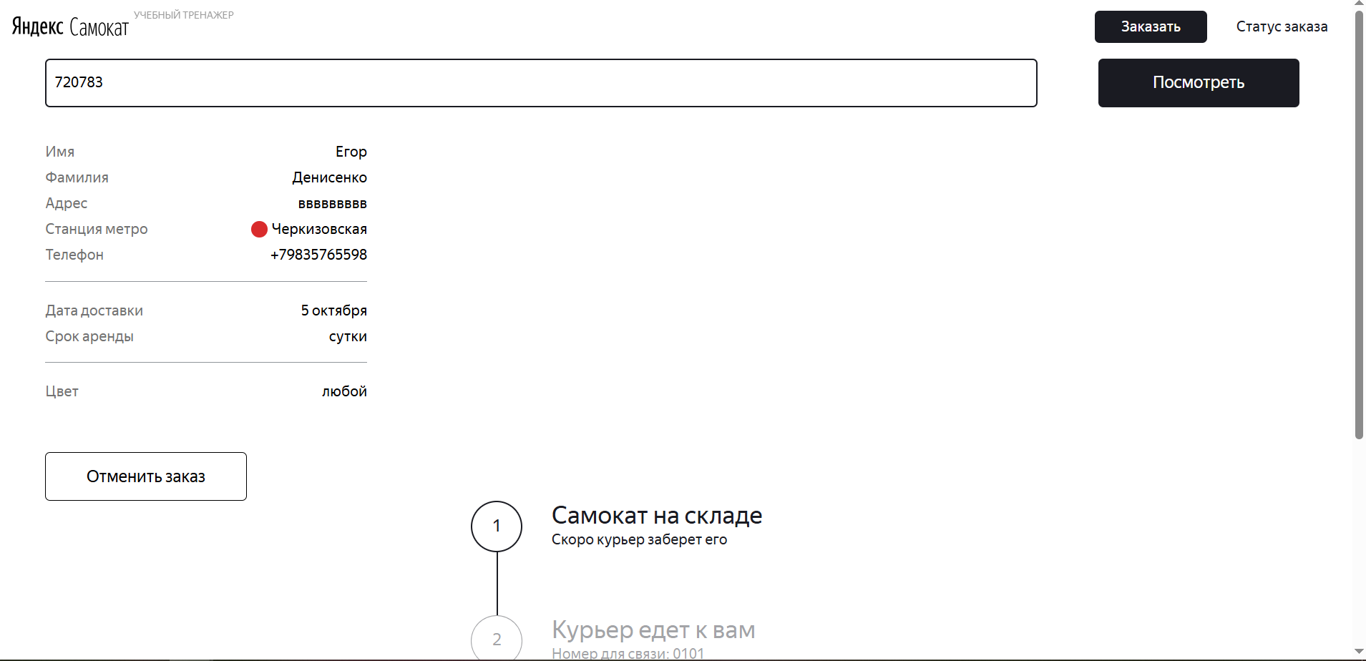
БР-В13 | Всплывающее окно отмены заказа на экране «Статус заказа» имеет завышенный масштаб | Стандартный | Открыт | 1. Открыть тестовый стенд Яндекс Самокат УЧЕБНЫЙ ТРЕНАЖЕР 2. В шапке лендинга нажать на кнопку «Заказать» 3. В поле Имя ввести данные (Егор) 4. В поле Фамилия ввести данные (Петров) 5. В поле Адрес ввести данные (ул. Ленина, д.4) 6. В поле Станция метро выбрать Черкизовская 7. В поле Телефон ввести данные (+79835765555) 8. Нажать Далее 9. В пое Когда привести самокат выбрать дату - 04.10.2026 10. В поле срок аренды выбрать - сутки 11. Нажать кнопку Заказать 12. В сплывающем окне Хотите оформить заказ? нажать кнопку ДА 13. В сплывающем окне Заказ оформлен нажать кнопку Посмотреть статус | 1. Нажать на кнопку Отменить заказ 2. В сплывающем окне Хотите отменить заказ? 3. Нажать на кнопку Отменить | Окно расположено в центральной части страницы (не на всю область страницы) | Окно расположено практически на всю область страницы | Windows 10 Pro, Yandex Браузер (26.8.2.1064 (64-bit)), 1920x1080; Chrome Браузер (26.8.2.1064 (64-bit)), 1280x720 | 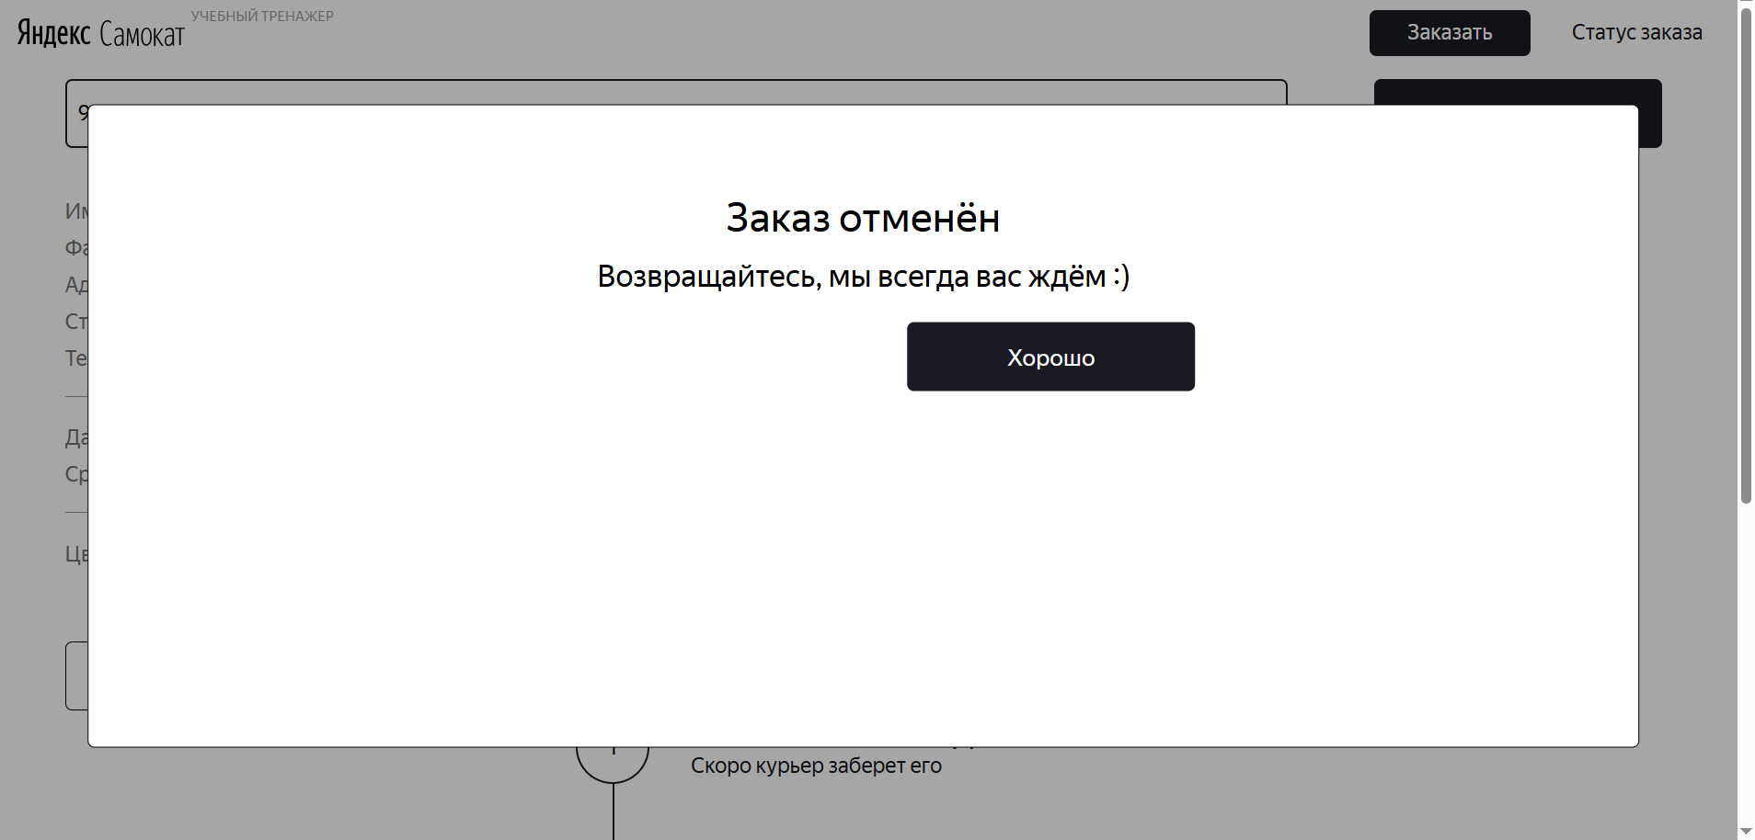
БР-В14 | Кнопка «Хорошо» всплывающего окно отмены заказа экрана «Статус заказа» смещена вверх | Стандартный | Открыт | 1. Открыть тестовый стенд Яндекс Самокат УЧЕБНЫЙ ТРЕНАЖЕР 2. В шапке лендинга нажать на кнопку «Заказать» 3. В поле Имя ввести данные (Егор) 4. В поле Фамилия ввести данные (Петров) 5. В поле Адрес ввести данные (ул. Ленина, д.4) 6. В поле Станция метро выбрать Черкизовская 7. В поле Телефон ввести данные (+79835765555) 8. Нажать Далее 9. В пое Когда привести самокат выбрать дату - 04.10.2026 10. В поле срок аренды выбрать - сутки 11. Нажать кнопку Заказать 12. В сплывающем окне Хотите оформить заказ? нажать кнопку ДА 13. В сплывающем окне Заказ оформлен нажать кнопку Посмотреть статус | 1. Нажать на кнопку Отменить заказ 2. В сплывающем окне Хотите отменить заказ? 3. Нажать на кнопку Отменить | Кнопка «Хорошо», размещается в правом нижнем углу окна отмены заказа | Кнопка «Хорошо» смещена вверх, имеется большой вертикальный отступ между нижней границы кнопки и нижней границей всплывающего окна отмены заказа экрана «Статус заказа» | Windows 10 Pro, Yandex Браузер (26.8.2.1064 (64-bit)), 1920x1080; Chrome Браузер (26.8.2.1064 (64-bit)), 1280x720 | 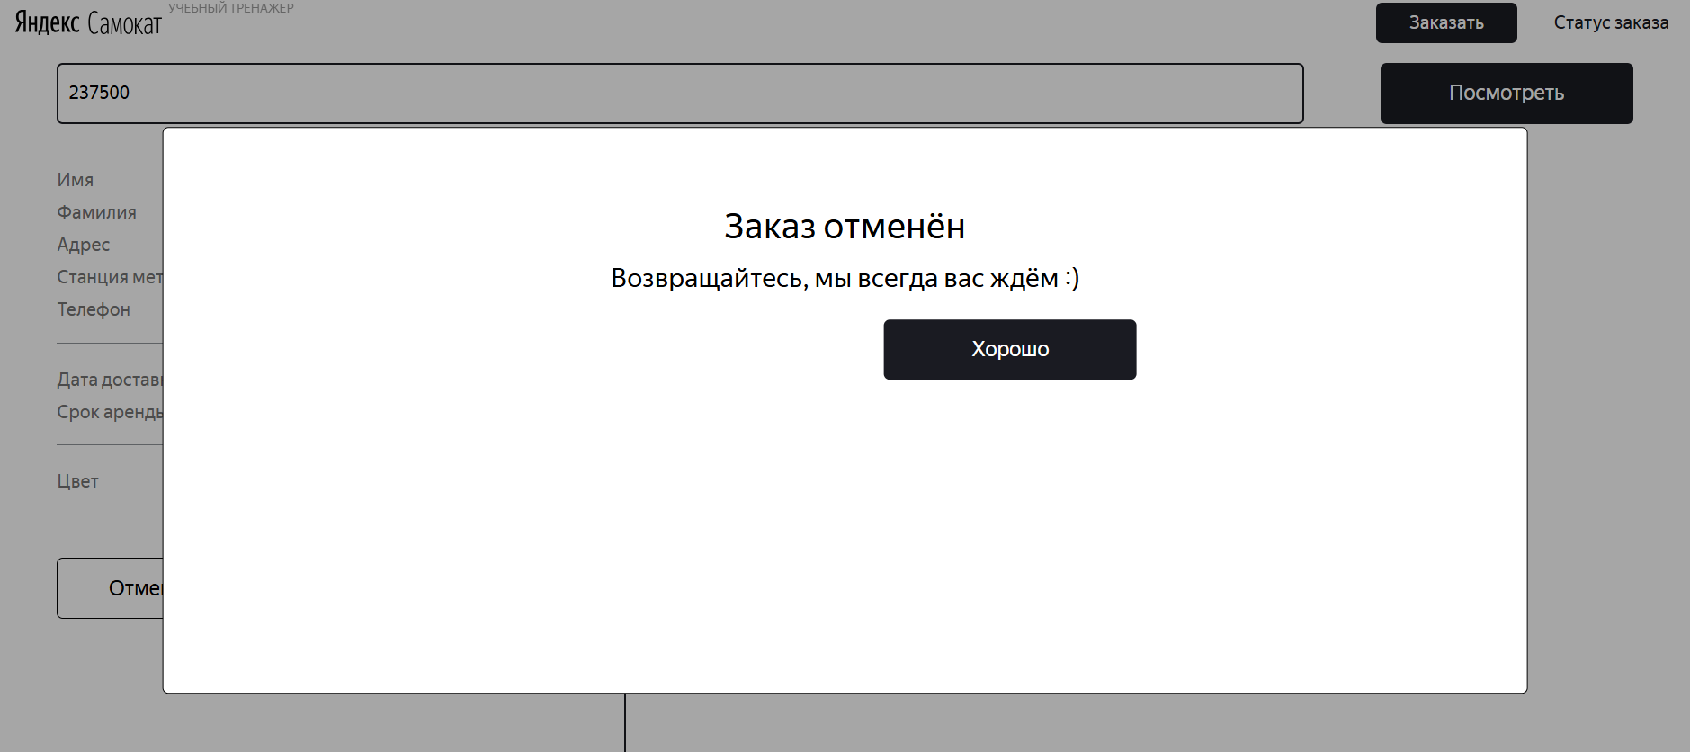
БР-В15 | У информационного блока с сообщением об ошибки экрана «Статус заказа» маленьки отступ от поля ввода номера заказа | Желательный | Открыт | Открыть тестовый стенд Яндекс Самокат УЧЕБНЫЙ ТРЕНАЖЕР | 1. В шапке лендинга нажать на кнопку «Статус заказа» 2. Нажать на поле ввода «Номер заказа» 3. В поле ввода «Номер заказа» ввести не корректный (не созданный заказ) номер заказа (qwe) 4. Нажать на кнопку Go! в шапке страницы | У блока имеется большой отступ от поля ввода номера заказа экрана «Статус заказа» | У блока имеется маленький отступ от поля ввода номера заказа экрана «Статус заказа» | Windows 10 Pro, Yandex Браузер (26.8.2.1064 (64-bit)), 1920x1080 | 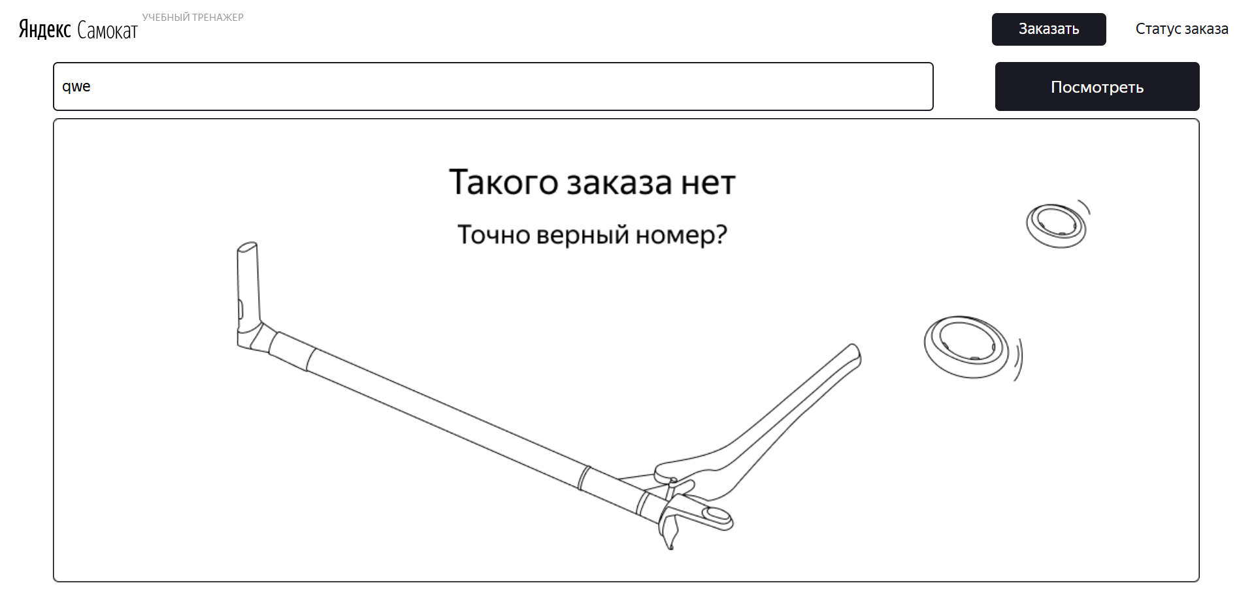
БР-В16 | В тексте сообщение об ошибке: «Такого заказа нет. Точно верный номер?» отсутствует точка (.) информационного блока с сообщением об ошибки экрана «Статус заказа» | Желательный | Открыт | Открыть тестовый стенд Яндекс Самокат УЧЕБНЫЙ ТРЕНАЖЕР | 1. В шапке лендинга нажать на кнопку «Статус заказа» 2. Нажать на поле ввода «Номер заказа» 3. В поле ввода «Номер заказа» ввести не корректный (не созданный заказ) номер заказа (qwe) 4. Нажать на кнопку Go! в шапке страницы | Сообщение об ошибке: «Такого заказа нет. Точно верный номер?» | Сообщение об ошибке: «Такого заказа нет Точно верный номер?» (отсутствует точка) | Windows 10 Pro, Yandex Браузер (26.8.2.1064 (64-bit)), 1920x1080; Chrome Браузер (26.8.2.1064 (64-bit)), 1280x720
БР-В17 | Отсутствует дорога на иллюстрации неисправного самоката в информационном блоке с сообщением об ошибки экрана «Статус заказа» | Желательный | Открыт | Открыть тестовый стенд Яндекс Самокат УЧЕБНЫЙ ТРЕНАЖЕР | 1. В шапке лендинга нажать на кнопку «Статус заказа» 2. Нажать на поле ввода «Номер заказа» 3. В поле ввода «Номер заказа» ввести не корректный (не созданный заказ) номер заказа (qwe) 4. Нажать на кнопку Go! в шапке страницы | На иллюстрации имеется дорога | На иллюстрации отсутствует дорога | Windows 10 Pro, Yandex Браузер (26.8.2.1064 (64-bit)), 1920x1080; Chrome Браузер (26.8.2.1064 (64-bit)), 1280x720
БР-В18 | Серая, а не черная граница кнопки «Отменить заказ» экрана «Статус заказа» | Желательный | Открыт | 1. Открыть тестовый стенд Яндекс Самокат УЧЕБНЫЙ ТРЕНАЖЕР в другом браузере (например - Yandex Браузер) 2. В шапке лендинга нажать на кнопку «Заказать» 3. В поле Имя ввести данные (Егор) 4. В поле Фамилия ввести данные (Петров) 5. В поле Адрес ввести данные (ул. Ленина, д.4) 6. В поле Станция метро выбрать Черкизовская 7. В поле Телефон ввести данные (+79835765555) 8. Нажать кнопку Далее 9. В пое Когда привести самокат выбрать дату - 04.10.2026 10. В поле срок аренды выбрать - сутки 11. Нажать кнопку Заказать 12. В сплывающем окне Хотите оформить заказ? 13. Нажать кнопку ДА 14. В сплывающем окне Заказ оформлен нажать кнопку Посмотреть статус | 1. В шапке лендинга нажать на кнопку «Статус заказа» 2. Нажать на поле ввода «Номер заказа» 3. В поле ввода «Номер заказа» ввести корректный (ранее созданный заказ) номер заказа (262234) 4. Нажать на кнопку Go! в шапке страницы | Цвет границы кнопки - черный | Цвет границы кнопки - серый | Windows 10 Pro, Chrome Браузер (26.8.2.1064 (64-bit)), 1280x720 | 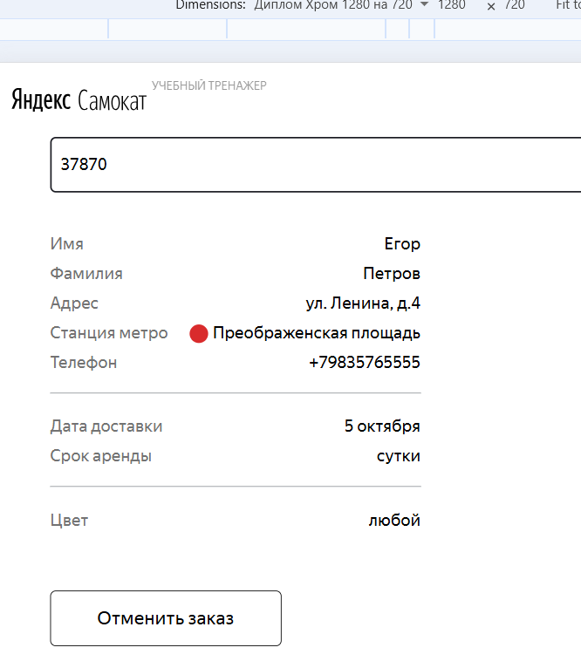
БР-В19 | Дополнительный текст: «Пока не закончится аренда», а не «Аренда закончится...» в цепочке статусов (4 этап) | Критический | Открыт | 1. Открыть тестовый стенд Яндекс Самокат УЧЕБНЫЙ ТРЕНАЖЕР 2. В шапке лендинга нажать на кнопку «Заказать» 3. В поле Имя ввести данные (Егор) 4. В поле Фамилия ввести данные (Петров) 5. В поле Адрес ввести данные (ул. Ленина, д.4) 6. В поле Станция метро выбрать Черкизовская 7. В поле Телефон ввести данные (+79835765555) 8. Нажать кнопку Далее 9. В пое Когда привести самокат выбрать дату - 05.10.2026 10. В поле срок аренды выбрать - сутки 11. Нажать кнопку Заказать 12. В сплывающем окне Хотите оформить заказ? 13. Нажать кнопку ДА 14. В сплывающем окне Заказ оформлен нажать кнопку Посмотреть статус | 1. В шапке лендинга нажать на кнопку «Статус заказа» 2. Нажать на поле ввода «Номер заказа» 3. В поле ввода «Номер заказа» ввести корректный (ранее созданный заказ) номер заказа (262235) 4. Нажать на кнопку Go! в шапке страницы 5. Посмотреть на цепочку статусов (4 этап) | Дополнительный текст: «Аренда закончится...» | Дополнительный текст: «Пока не закончится аренда» | Windows 10 Pro, Yandex Браузер (26.8.2.1064 (64-bit)), 1920x1080; Chrome Браузер (26.8.2.1064 (64-bit)), 1280x720 | 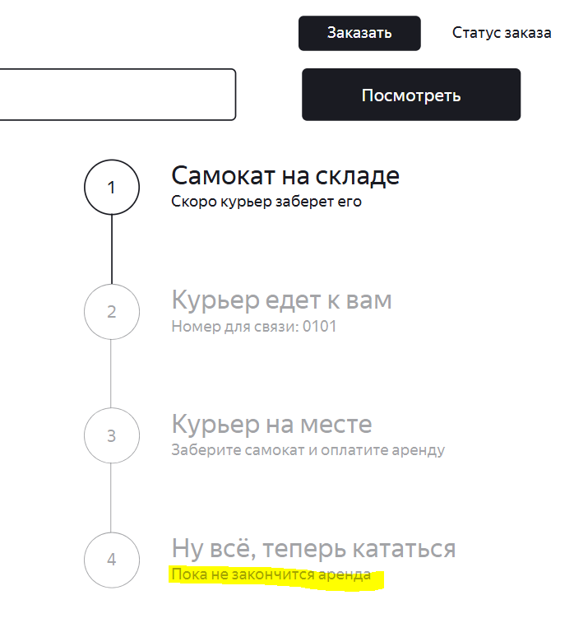
БР-В32 | Введенное пользователем имя без пробелов не умещается в одной строке, не переносится на вторую, в информационном блоке «Данные заказа пользователя» экрана «Статус заказа» | Критический | Открыт | 1. Открыть приложение "Postman" 2. Отпраить запрос на создания заказа POST /api/v1/orders, тело запроса: {"firstName": "ЕгорЕгорЕгорЕгорЕгорЕгорЕгорЕгорЕгорЕгорЕгорЕгор"} 3. В теле ответа получить номер заказа | 1. Открыть тестовый стенд Яндекс Самокат УЧЕБНЫЙ ТРЕНАЖЕР 2. В шапке лендинга нажать на кнопку «Статус заказа» 3. Нажать на поле ввода «Номер заказа» 4. В поле ввода «Номер заказа» ввести корректный (ранее созданный заказ) номер заказа (262236) 5. Нажать на кнопку Go! в шапке страницы 6. Посмотреть на поле Имя информационного блока «Данные заказа пользователя» экрана «Статус заказа» | Имя без пробелов умещается в одной строке, переносится на вторую | Имя без пробелов не умещается в одной строке, не переносится на вторую | Windows 10 Pro, Yandex Браузер (26.8.2.1064 (64-bit)), 1920x1080; Chrome Браузер (26.8.2.1064 (64-bit)), 1280x720 | 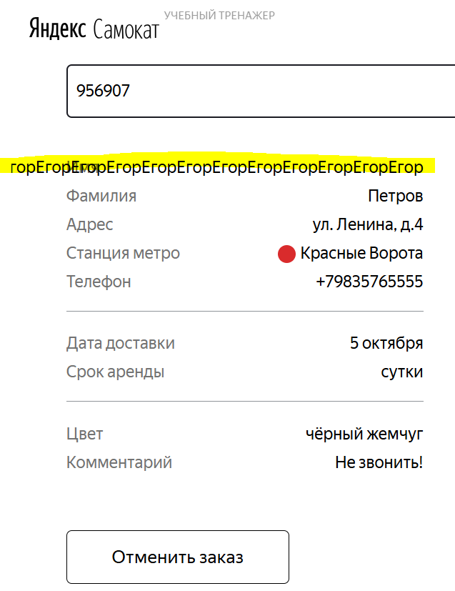
БР-В33 | Введенное пользователем номер телефона без пробелов не умещается в одной строке, не переносится на вторую, в информационном блоке «Данные заказа пользователя» экрана «Статус заказа» | Критический | Открыт | 1. Открыть приложение "Postman" 2. Отпраить запрос на создания заказа POST /api/v1/orders, тело запроса: {"phone": "+780035535357800355353578003553535780035535357800355353578003553535"} 3. В теле ответа получить номер заказа | 1. Открыть тестовый стенд Яндекс Самокат УЧЕБНЫЙ ТРЕНАЖЕР 2. В шапке лендинга нажать на кнопку «Статус заказа» 3. Нажать на поле ввода «Номер заказа» 4. В поле ввода «Номер заказа» ввести корректный (ранее созданный заказ) номер заказа (262237) 5. Нажать на кнопку Go! в шапке страницы 6. Посмотреть на поле Телефон информационного блока «Данные заказа пользователя» экрана «Статус заказа» | Номер телефона без пробелов умещается в одной строке, переносится на вторую | Нломер телефона без пробелов не умещается в одной строке, не переносится на вторую | Windows 10 Pro, Yandex Браузер (26.8.2.1064 (64-bit)), 1920x1080; Chrome Браузер (26.8.2.1064 (64-bit)), 1280x720 | 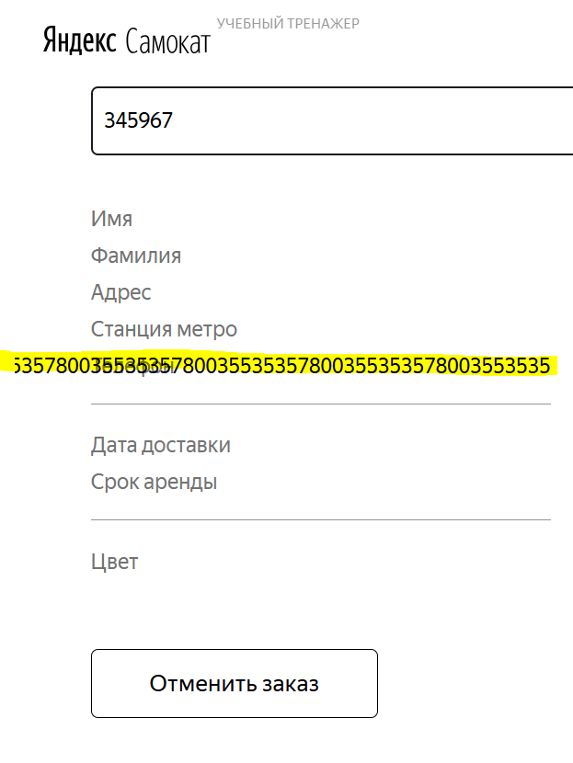
БР-В34 | Дата доставки - 29 сентября, а не выбранная пользователем дата через API - 2026-09-24, в информационном блоке «Данные заказа пользователя» экрана «Статус заказа» | Блокирующий | Открыт | 1. Открыть приложение "Postman" 2. Отпраить запрос на создания заказа POST /api/v1/orders, тело запроса: {"firstName": "Егор", "lastName": "Петров", "address": "ул. Ленина, д.4", "metroStation": 4, "phone": "+79835765555", "rentTime": 5, "deliveryDate": "2026-09-25""} 3. В теле ответа получить номер заказа | 1. Открыть тестовый стенд Яндекс Самокат УЧЕБНЫЙ ТРЕНАЖЕР 2. В шапке лендинга нажать на кнопку «Статус заказа» 3. Нажать на поле ввода «Номер заказа» 5. В поле ввода «Номер заказа» ввести корректный (ранее созданный заказ) номер заказа (262238) 5. Нажать на кнопку Go! в шапке страницы 6. Посмотреть на поле Телефон информационного блока «Данные заказа пользователя» экрана «Статус заказа» | Дата доставки - 24.09.2026 | Дата доставки - 29 сентября | Windows 10 Pro, Yandex Браузер (26.8.2.1064 (64-bit)), 1920x1080; Chrome Браузер (26.8.2.1064 (64-bit)), 1280x720 | 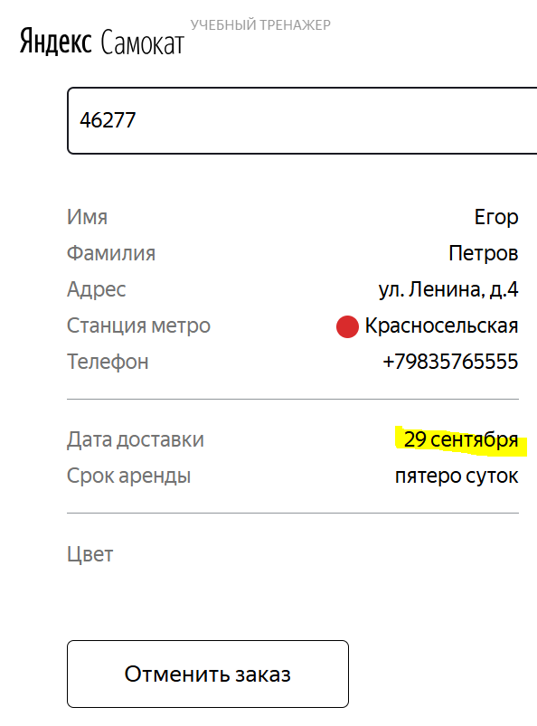
БР-В35 | Имя курьера не умещается в одну строку, не переносится на другую во втором статусе цепочки статусов заказа экрана «Статус заказа» | Критический | Открыт | 1. Открыть приложение "Postman" 2. Отпраить запрос на создание курьера POST /api/v1/courier, тело запроса: {"login": "egor", "password": "1234", "firstName": "еееееее бой"} 3. Отпраить запрос на создания заказа POST /api/v1/orders, тело запроса: {"firstName": "Егор", "lastName": "Петров", "address": "ул. Ленина, д.4", "metroStation": 4, "phone": "+79835765555", "rentTime": 5, "deliveryDate": "2026-09-25""} 3. В теле ответа получить номер заказа | 1. Открыть тестовый стенд Яндекс Самокат УЧЕБНЫЙ ТРЕНАЖЕР 2. В шапке лендинга нажать на кнопку «Статус заказа» 3. Нажать на поле ввода «Номер заказа» 4. В поле ввода «Номер заказа» ввести корректный (ранее созданный заказ) номер заказа (262239) 5. Нажать на кнопку Go! в шапке страницы 6. Посмотреть на имя курьера во втором статусе цепочки статусов | Имя курьера умещается в одной строке, если нет переносится на другую строку | Имя курьера не умещается в одну строку, не переносится на другую | Windows 10 Pro, Yandex Браузер (26.8.2.1064 (64-bit)), 1920x1080; Chrome Браузер (26.8.2.1064 (64-bit)), 1280x720 | 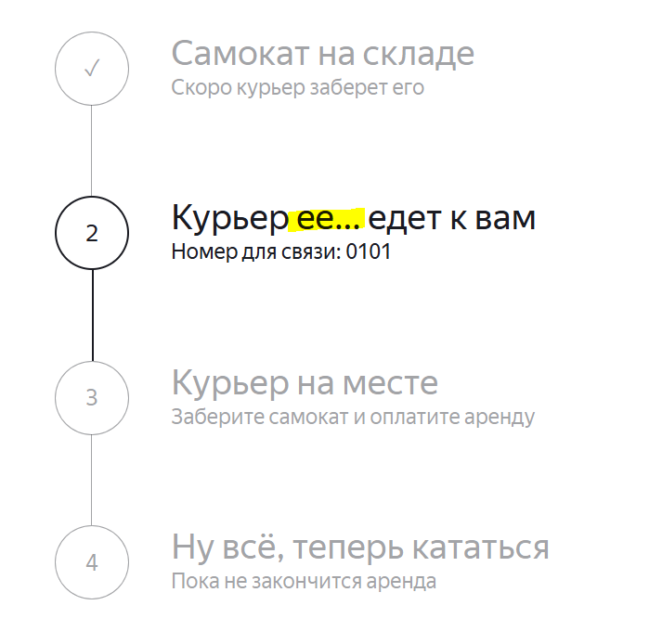
БР-В36 | Статус №3 «Курьер на месте» не становится активным в цепочке статусов заказа экрана «Статус заказа», при нажатие курьером кнопки «Завершить» у себя в приложении | Критический | Открыт | 1. Открыть приложение "Postman" 2. Отпраить запрос на создание курьера POST /api/v1/courier, тело запроса: {"login": "egor", "password": "1234", "firstName": "еееееее бой"} 3. Отпраить запрос на создания заказа POST /api/v1/orders, тело запроса: {"firstName": "Егор", "lastName": "Петров", "address": "ул. Ленина, д.4", "metroStation": 4, "phone": "+79835765555", "rentTime": 5, "deliveryDate": "2026-09-25""} 3. В теле ответа получить номер заказа | 1. Открыть мобильное приложение Яндекс Самокат 2. Указать логин (egor) 3. Указать пароль (1234) 4. Нажать на кнопку Войти 5. Во вкладке Все принять заказ с адресом "ул. Ленина, д.4" 6. Во вкладке Вы хотите принять заказ? нажать на кнопку Да 7. Перейти во вкладку Мои и обновить ее 8. Завершить заказ с адресом "ул. Ленина, д.4" 9. Открыть тестовый стенд Яндекс Самокат УЧЕБНЫЙ ТРЕНАЖЕР 10. В шапке лендинга нажать на кнопку «Статус заказа» 11. Нажать на поле ввода «Номер заказа» 12. В поле ввода «Номер заказа» ввести корректный (ранее созданный заказ) номер заказа (262240) 13. Нажать на кнопку Go! в шапке страницы 14. Посмтреть на цепочку статусов заказа | Статус №3 «Курьер на месте» становится активным | Статус №3 «Курьер на месте» не становится активным, активным остается статус №2 «Курьер едет к вам» | Windows 10 Pro, Yandex Браузер (26.8.2.1064 (64-bit)), 1920x1080; Chrome Браузер (26.8.2.1064 (64-bit)), 1280x720 | 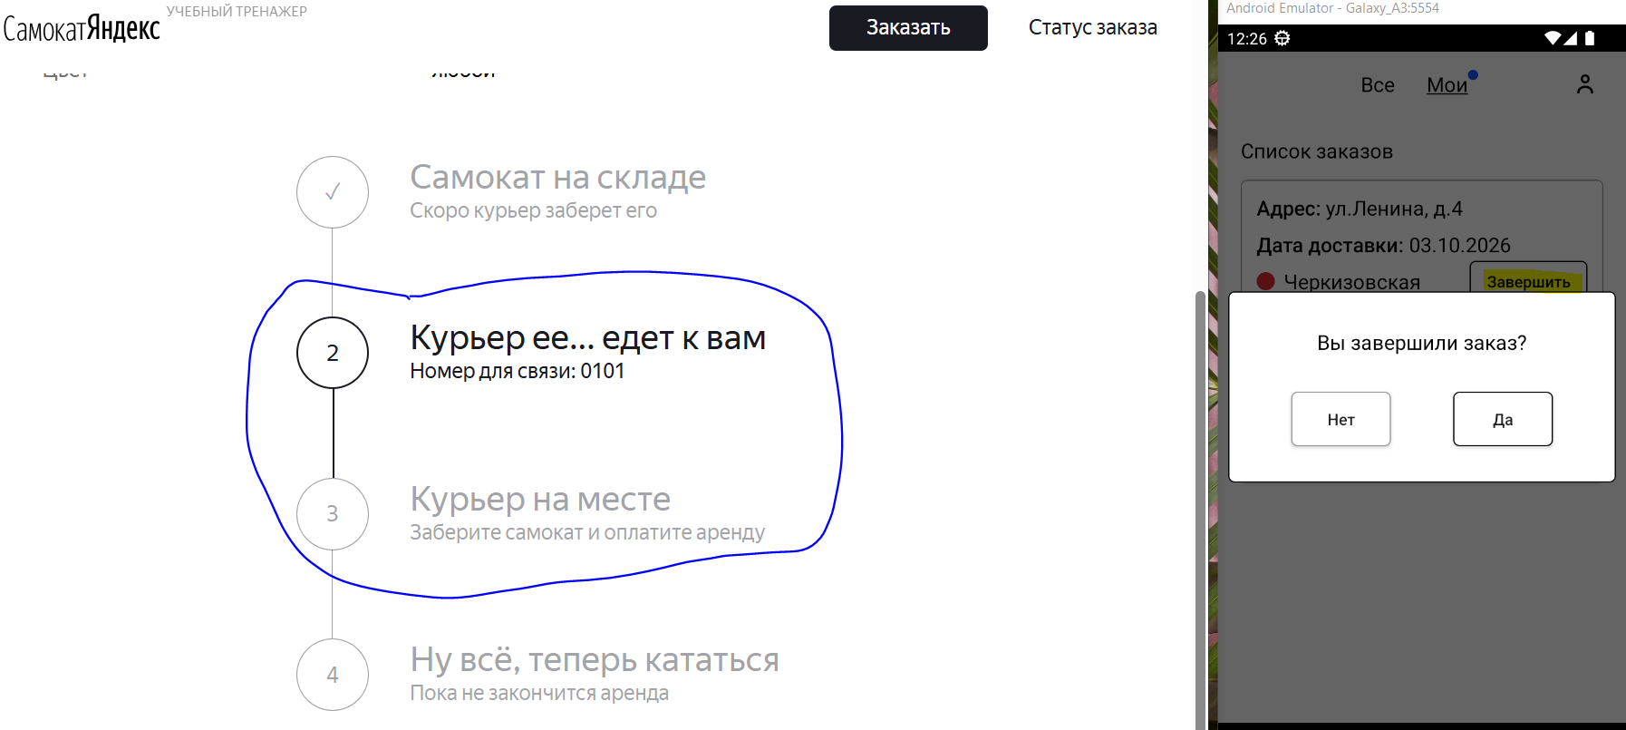
БР-В37 | Текст статуса №4 «Время аренды кончилось», подзоголовок «Скоро курьер заберет самокат», а не текст статуса №4 «Ну всё, теперь кататься», подзаголовок «Аренда закончится...», в цепочке статусов заказа экрана «Статус заказа», когда время аренды заканчивается | Критический | Открыт | 1. Открыть приложение "Postman" 2. Отпраить запрос на создание курьера POST /api/v1/courier, тело запроса: {"login": "egor", "password": "1234", "firstName": "еееееее бой"} 3. Отпраить запрос на создания заказа POST /api/v1/orders, тело запроса: {"firstName": "Егор", "lastName": "Петров", "address": "ул. Ленина, д.4", "metroStation": 4, "phone": "+79835765555", "rentTime": 5, "deliveryDate": "2026-09-25""} 3. В теле ответа получить номер заказа | 1. Открыть мобильное приложение Яндекс Самокат 2. Указать логин (egor) 3. Указать пароль (1234) 4. Нажать на кнопку Войти 5. Во вкладке Все принять заказ с адресом "ул. Ленина, д.4" 6. Во вкладке Вы хотите принять заказ? нажать на кнопку Да 7. Перейти во вкладку Мои и обновить ее 8. Завершить заказ с адресом "ул. Ленина, д.4" 9. Подтвердить завершение заказа с адресом "ул. Ленина, д.4" 10. Поменять дату на компьютере на три дня вперед 11. Открыть тестовый стенд Яндекс Самокат УЧЕБНЫЙ ТРЕНАЖЕР 12. В шапке лендинга нажать на кнопку «Статус заказа» 13. Нажать на поле ввода «Номер заказа» 14. В поле ввода «Номер заказа» ввести корректный (ранее созданный заказ) номер заказа (262240) 15. Нажать на кнопку Go! в шапке страницы 16. Посмтреть на 4 статус в цепочке статусов заказа | Текст статуса №4 «Ну всё, теперь кататься», подзаголовок «Аренда закончится...» | Текст статуса №4 «Время аренды кончилось», подзоголовок «Скоро курьер заберет самокат» | Windows 10 Pro, Yandex Браузер (26.8.2.1064 (64-bit)), 1920x1080; Chrome Браузер (26.8.2.1064 (64-bit)), 1280x720 | 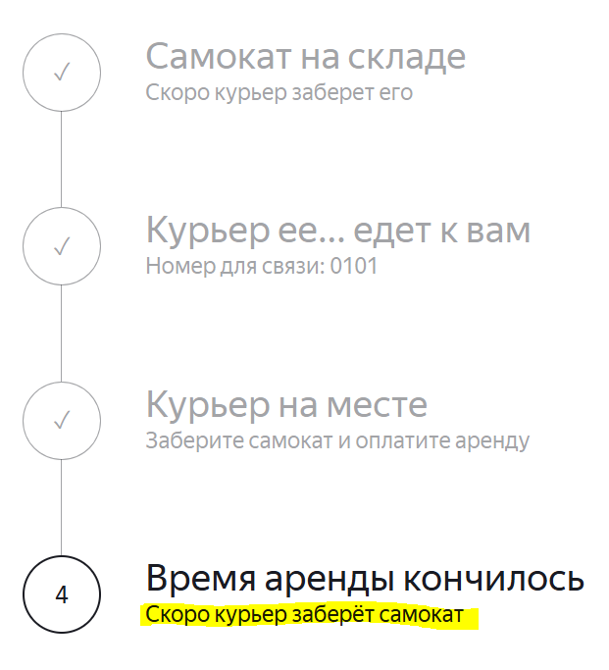
БР-В38 | Статус №5 «Время аренды кончилось» не появляется в цепочке как пятый активный статус, в цепочке статусов заказа экрана «Статус заказа», когда время аренды кончилось | Критический | Открыт | 1. Открыть приложение "Postman" 2. Отпраить запрос на создание курьера POST /api/v1/courier, тело запроса: {"login": "egor", "password": "1234", "firstName": "еееееее бой"} 3. Отпраить запрос на создания заказа POST /api/v1/orders, тело запроса: {"firstName": "Егор", "lastName": "Петров", "address": "ул. Ленина, д.4", "metroStation": 4, "phone": "+79835765555", "rentTime": 5, "deliveryDate": "2026-09-25""} 3. В теле ответа получить номер заказа | 1. Открыть мобильное приложение Яндекс Самокат 2. Указать логин (egor) 3. Указать пароль (1234) 4. Нажать на кнопку Войти 5. Во вкладке Все принять заказ с адресом "ул. Ленина, д.4" 6. Во вкладке Вы хотите принять заказ? нажать на кнопку Да 7. Перейти во вкладку Мои и обновить ее 8. Завершить заказ с адресом "ул. Ленина, д.4" 9. Подтвердить завершение заказа с адресом "ул. Ленина, д.4" 10. Поменять дату на компьютере на три дня вперед 11. Открыть тестовый стенд Яндекс Самокат УЧЕБНЫЙ ТРЕНАЖЕР 12. В шапке лендинга нажать на кнопку «Статус заказа» 13. Нажать на поле ввода «Номер заказа» 14. В поле ввода «Номер заказа» ввести корректный (ранее созданный заказ) номер заказа (262240) 15. Нажать на кнопку Go! в шапке страницы 16. Посмтреть на 4 статус в цепочке статусов заказа | Статус №5 «Время аренды кончилось» появляется в цепочке как пятый активный статус | Статус №5 «Время аренды кончилось» не появляется в цепочке как пятый активный статус | Windows 10 Pro, Yandex Браузер (26.8.2.1064 (64-bit)), 1920x1080; Chrome Браузер (26.8.2.1064 (64-bit)), 1280x720
БР-В39 | Не возможно отменить заказ через API | Критический | Открыт | 1. Открыть приложение "Postman" 2. Отпраить запрос на создания заказа POST /api/v1/orders, тело запроса: {"firstName": "Егор", "lastName": "Петров", "address": "ул. Ленина, д.4", "metroStation": 4, "phone": "+79835765555", "rentTime": 5, "deliveryDate": "2026-09-25""} 3. В теле ответа получить номер заказа 4. Отпраить запрос на отмену заказа PUT /api/v1/orders/cancel, тело запроса: {"track": 313063 (номер ранее созданного заказа)} | 1. Открыть тестовый стенд Яндекс Самокат УЧЕБНЫЙ ТРЕНАЖЕР 2. В шапке лендинга нажать на кнопку «Статус заказа» 3. Нажать на поле ввода «Номер заказа» 5. В поле ввода «Номер заказа» ввести корректный (номер ранее созданного заказа) номер заказа (313063) 5. Нажать на кнопку Go! в шапке страницы 6. Посмотреть на информационный блок «Данные заказа пользователя» экрана «Статус заказа» | Возможно отменить заказ через API, информация о заказе не отображается в информационном блоке «Данные заказа пользователя» экрана «Статус заказа» | Не возможно отменить заказ через API, информация о заказе отображается в информационном блоке «Данные заказа пользователя» экрана «Статус заказа» | Windows 10 Pro, Yandex Браузер (26.8.2.1064 (64-bit)), 1920x1080; Chrome Браузер (26.8.2.1064 (64-bit)), 1280x720 | 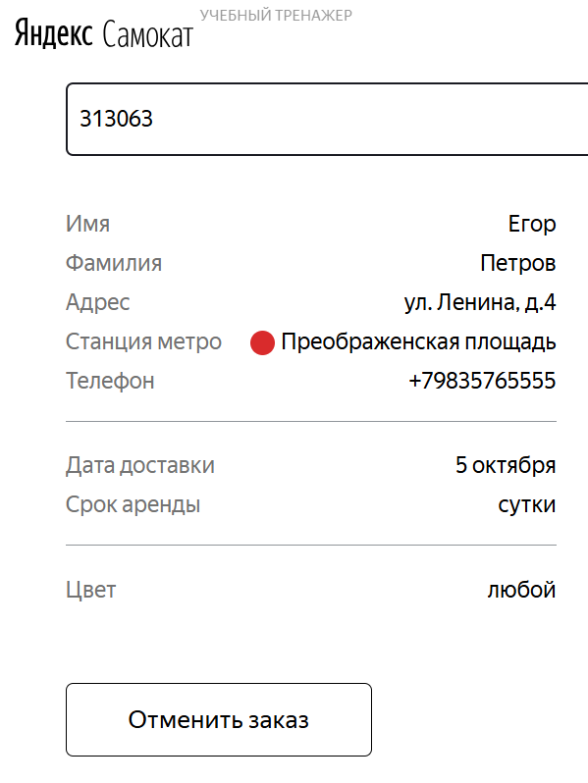
БР-В40 | Отсутствует кнопка «Отменить заказ» для отмены заказа, на экране «Статус заказа», когда заказ уже у курьера | Критический | Открыт | 1. Открыть приложение "Postman" 2. Отпраить запрос на создание курьера POST /api/v1/courier, тело запроса: {"login": "egor", "password": "1234", "firstName": "еееееее бой"} 3. Отпраить запрос на создания заказа POST /api/v1/orders, тело запроса: {"firstName": "Егор", "lastName": "Петров", "address": "ул. Ленина, д.4", "metroStation": 4, "phone": "+79835765555", "rentTime": 5, "deliveryDate": "2026-09-25""} 3. В теле ответа получить номер заказа | 1. Открыть мобильное приложение Яндекс Самокат 2. Указать логин (egor) 3. Указать пароль (1234) 4. Нажать на кнопку Войти 5. Во вкладке Все принять заказ с адресом "ул. Ленина, д.4" 6. Во вкладке Вы хотите принять заказ? нажать на кнопку Да 7. Открыть тестовый стенд Яндекс Самокат УЧЕБНЫЙ ТРЕНАЖЕР 8. В шапке лендинга нажать на кнопку «Статус заказа» 9. Нажать на поле ввода «Номер заказа» 10. В поле ввода «Номер заказа» ввести корректный (ранее созданный заказ) номер заказа (262241) 11. Нажать на кнопку Go! в шапке страницы 12. Посмотреть на кнопку «Отменить заказ» на экране «Статус заказа» | Кнопка «Отменить заказ» некликабельная | Отсутствует кнопка «Отменить заказ» | Windows 10 Pro, Yandex Браузер (26.8.2.1064 (64-bit)), 1920x1080; Chrome Браузер (26.8.2.1064 (64-bit)), 1280x720 | 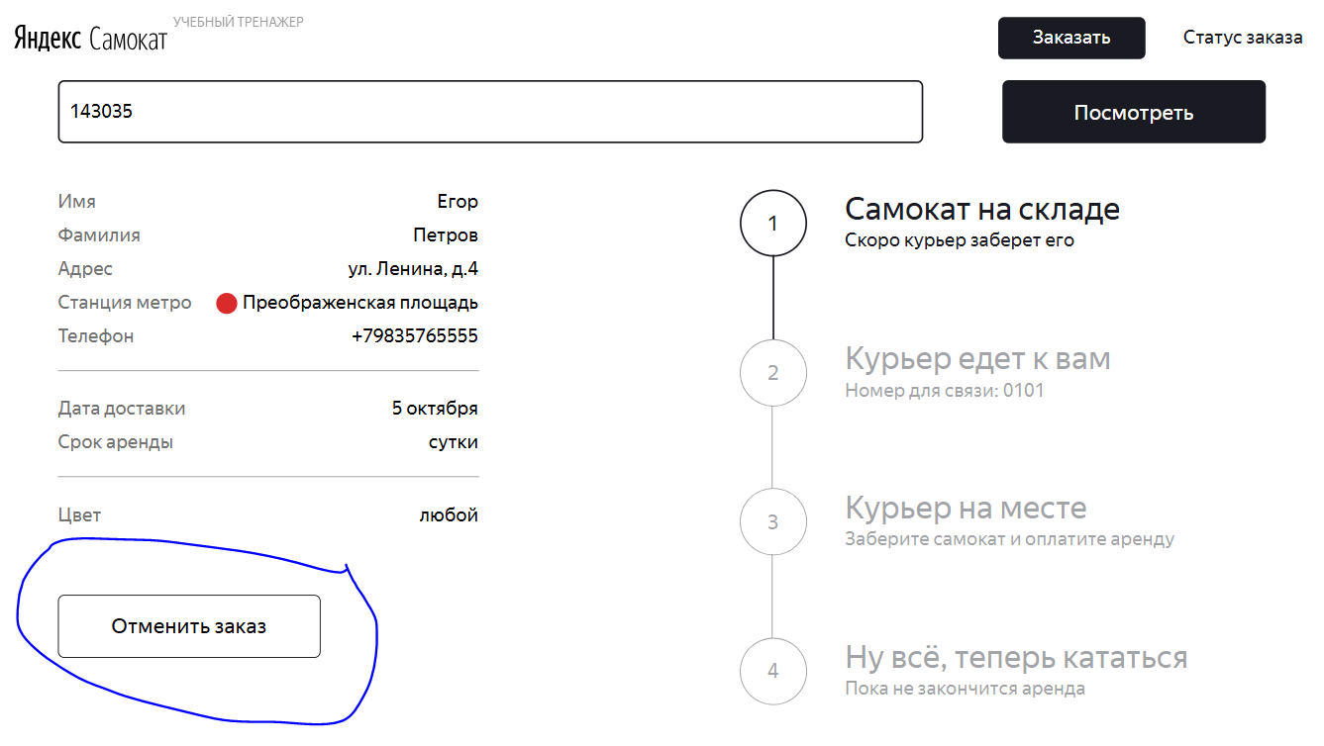 | 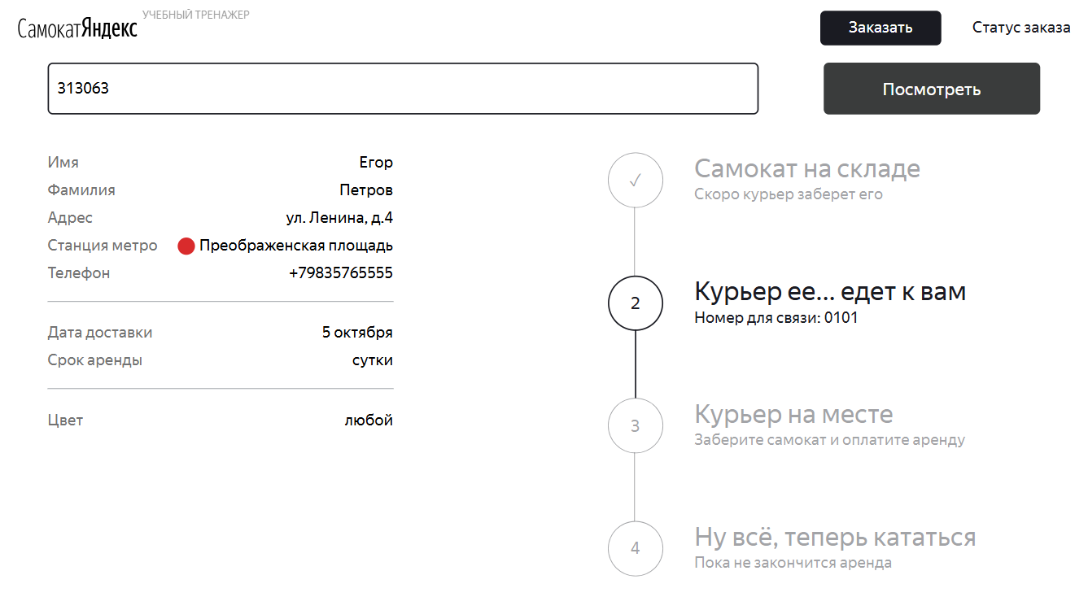
БР-В41 | Заказ не считается просроченным, на экране «Статус заказа», курьер не успел выполнить его вовремя до 23:59 дня, на который заказан | Критический | Открыт | 1. Открыть приложение "Postman" 2. Отпраить запрос на создание курьера POST /api/v1/courier, тело запроса: {"login": "egor", "password": "1234", "firstName": "еееееее бой"} 3. Отпраить запрос на создания заказа POST /api/v1/orders, тело запроса: {"firstName": "Егор", "lastName": "Петров", "address": "ул. Ленина, д.4", "metroStation": 4, "phone": "+79835765555", "rentTime": 5, "deliveryDate": "2026-09-25""} 3. В теле ответа получить номер заказа | 1. Открыть мобильное приложение Яндекс Самокат 2. Указать логин (egor) 3. Указать пароль (1234) 4. Нажать на кнопку Войти 5. Во вкладке Все принять заказ с адресом "ул. Ленина, д.4" 6. Во вкладке Вы хотите принять заказ? нажать на кнопку Да 7. В настройках смартофона поменять время и дату на 00:00 27.09.2026 8. Открыть тестовый стенд Яндекс Самокат УЧЕБНЫЙ ТРЕНАЖЕР 9. В шапке лендинга нажать на кнопку «Статус заказа» 10. Нажать на поле ввода «Номер заказа» 11. В поле ввода «Номер заказа» ввести корректный (ранее созданный заказ) номер заказа (581032) 12. Нажать на кнопку Go! в шапке страницы 13. Посмтреть на 2 статус в цепочке статусов заказа | Заказ считается просроченным | Заказ не считается просроченным | Windows 10 Pro, Yandex Браузер (26.8.2.1064 (64-bit)), 1920x1080; Chrome Браузер (26.8.2.1064 (64-bit)), 1280x720 | 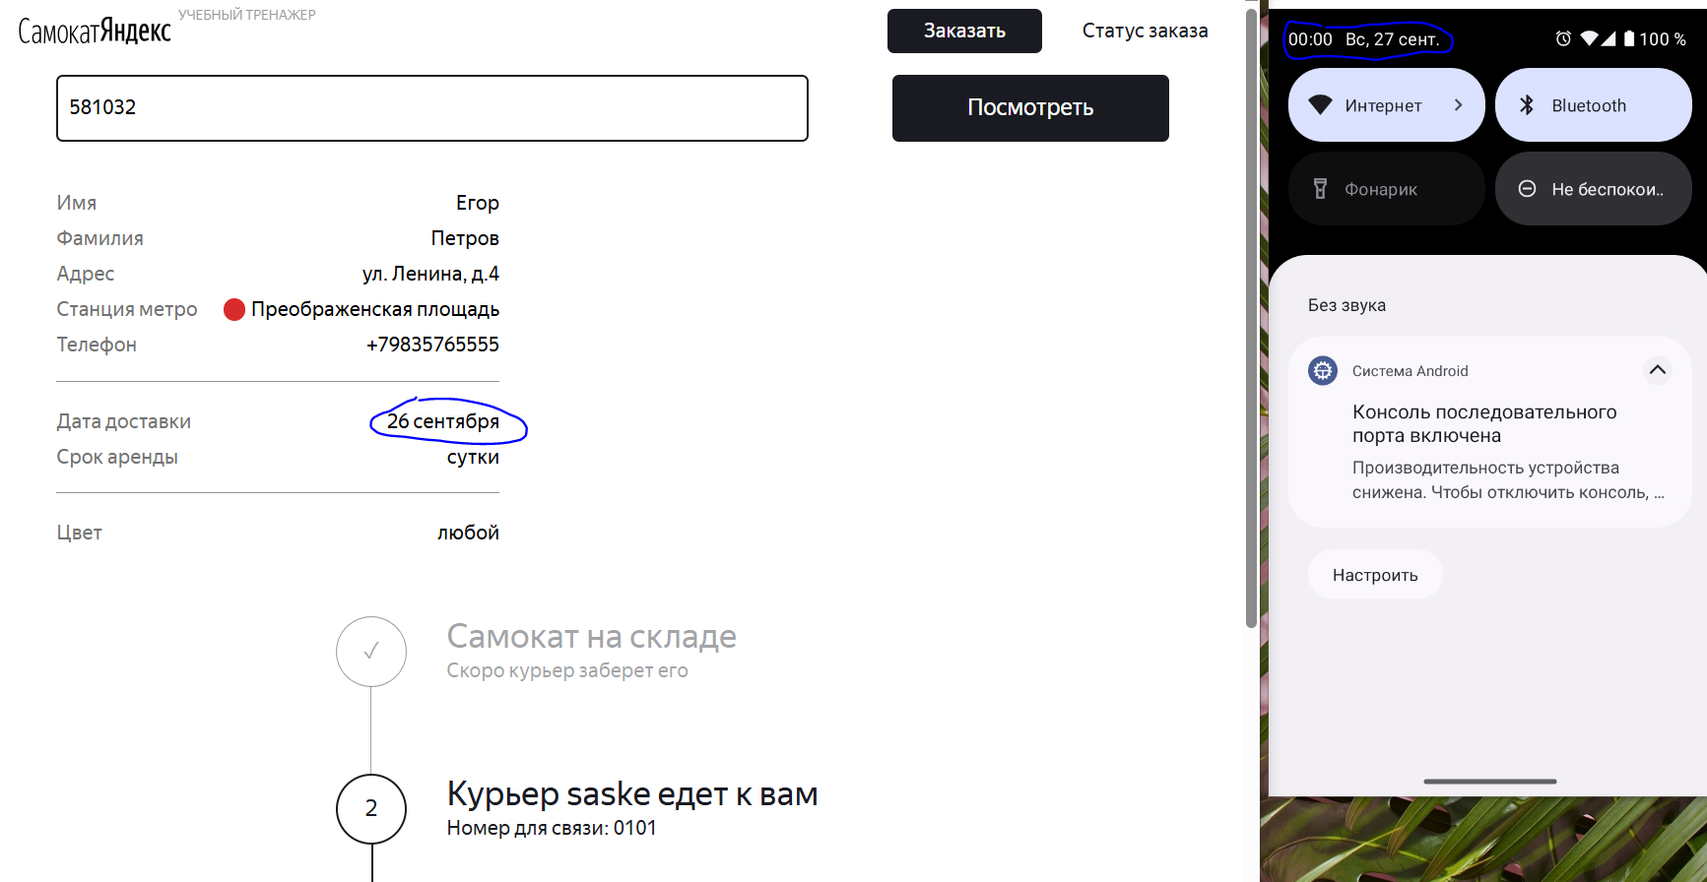
БР-В42 | Текст статуса №2 «Курьер Имя едет к вам», а не «Курьер задерживается», в цепочке статусов заказа экрана «Статус заказа», когда заказ просрочен | Критический | Открыт | 1. Открыть приложение "Postman" 2. Отпраить запрос на создание курьера POST /api/v1/courier, тело запроса: {"login": "egor", "password": "1234", "firstName": "еееееее бой"} 3. Отпраить запрос на создания заказа POST /api/v1/orders, тело запроса: {"firstName": "Егор", "lastName": "Петров", "address": "ул. Ленина, д.4", "metroStation": 4, "phone": "+79835765555", "rentTime": 5, "deliveryDate": "2026-09-25""} 3. В теле ответа получить номер заказа | 1. Открыть мобильное приложение Яндекс Самокат 2. Указать логин (egor) 3. Указать пароль (1234) 4. Нажать на кнопку Войти 5. Во вкладке Все принять заказ с адресом "ул. Ленина, д.4" 6. Во вкладке Вы хотите принять заказ? нажать на кнопку Да 7. В настройках смартофона поменять время и дату на 00:00 29.09.2026 8. Открыть тестовый стенд Яндекс Самокат УЧЕБНЫЙ ТРЕНАЖЕР 9. В шапке лендинга нажать на кнопку «Статус заказа» 10. Нажать на поле ввода «Номер заказа» 11. В поле ввода «Номер заказа» ввести корректный (ранее созданный заказ) номер заказа (581032) 12. Нажать на кнопку Go! в шапке страницы 13. Посмтреть на 2 статус в цепочке статусов заказа | Текст статуса №2 «Курьер задерживается» | Текст статуса №2 «Курьер Имя едет к вам» | Windows 10 Pro, Yandex Браузер (26.8.2.1064 (64-bit)), 1920x1080; Chrome Браузер (26.8.2.1064 (64-bit)), 1280x720 | 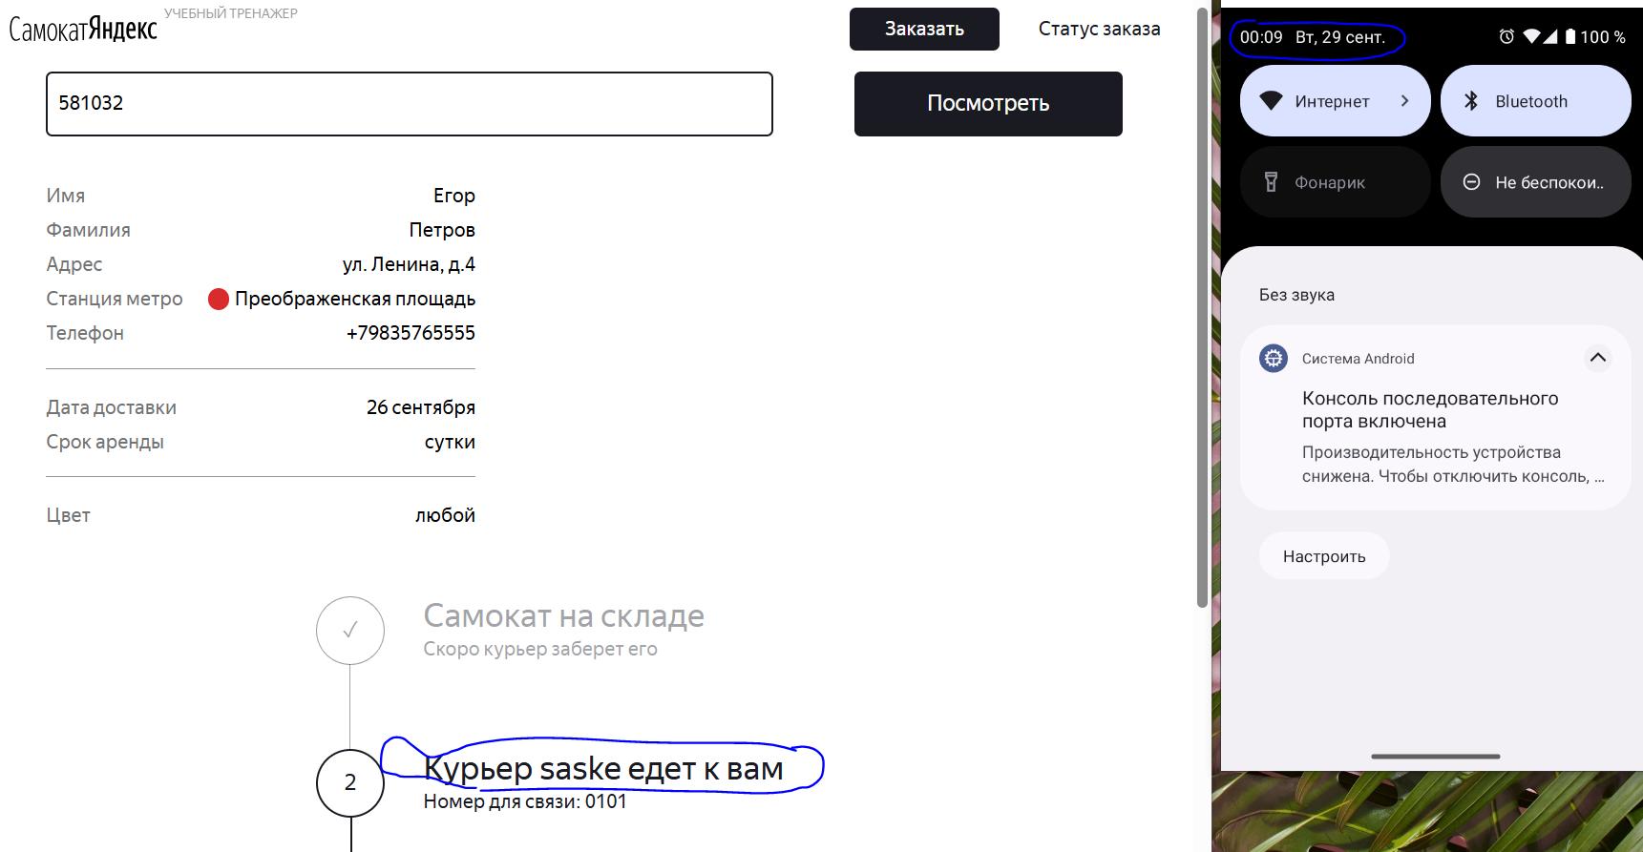
БР-В43 | Текст подписи статуса №2 «Номер для связи: 0101», а не «Не успеем привезти самокат вовремя. Чтобы уточнить статус заказа, позвоните в поддержку: 0101», в цепочке статусов заказа экрана «Статус заказа», когда заказ просрочен | Критический | Открыт | 1. Открыть приложение "Postman" 2. Отпраить запрос на создание курьера POST /api/v1/courier, тело запроса: {"login": "egor", "password": "1234", "firstName": "еееееее бой"} 3. Отпраить запрос на создания заказа POST /api/v1/orders, тело запроса: {"firstName": "Егор", "lastName": "Петров", "address": "ул. Ленина, д.4", "metroStation": 4, "phone": "+79835765555", "rentTime": 5, "deliveryDate": "2026-09-25""} 3. В теле ответа получить номер заказа | 1. Открыть мобильное приложение Яндекс Самокат 2. Указать логин (egor) 3. Указать пароль (1234) 4. Нажать на кнопку Войти 5. Во вкладке Все принять заказ с адресом "ул. Ленина, д.4" 6. Во вкладке Вы хотите принять заказ? нажать на кнопку Да 7. В настройках смартофона поменять время и дату на 00:00 29.09.2026 8. Открыть тестовый стенд Яндекс Самокат УЧЕБНЫЙ ТРЕНАЖЕР 9. В шапке лендинга нажать на кнопку «Статус заказа» 10. Нажать на поле ввода «Номер заказа» 11. В поле ввода «Номер заказа» ввести корректный (ранее созданный заказ) номер заказа (581032) 12. Нажать на кнопку Go! в шапке страницы 13. Посмтреть на 2 статус в цепочке статусов заказа | Текст подписи статуса №2 «Не успеем привезти самокат вовремя. Чтобы уточнить статус заказа, позвоните в поддержку: 0101» | Текст подписи статуса №2 «Номер для связи: 0101» | Windows 10 Pro, Yandex Браузер (26.8.2.1064 (64-bit)), 1920x1080; Chrome Браузер (26.8.2.1064 (64-bit)), 1280x720 | 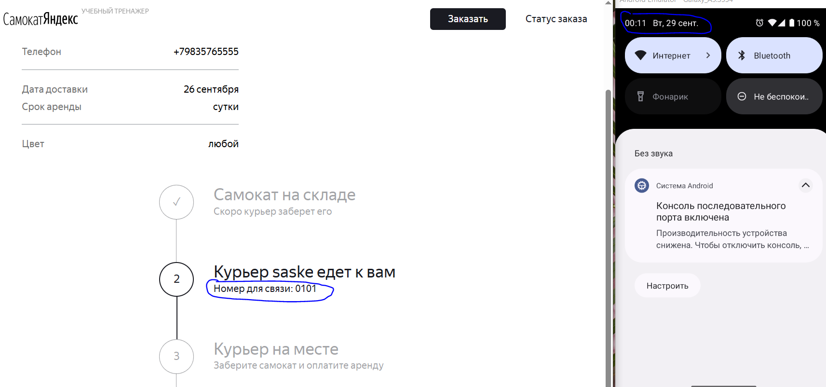
БР-В44 | Статус №2 и его подпись не подсвечиваются красным цветом, в цепочке статусов заказа экрана «Статус заказа», когда заказ просрочен | Критический | Открыт | 1. Открыть приложение "Postman" 2. Отпраить запрос на создание курьера POST /api/v1/courier, тело запроса: {"login": "egor", "password": "1234", "firstName": "еееееее бой"} 3. Отпраить запрос на создания заказа POST /api/v1/orders, тело запроса: {"firstName": "Егор", "lastName": "Петров", "address": "ул. Ленина, д.4", "metroStation": 4, "phone": "+79835765555", "rentTime": 5, "deliveryDate": "2026-09-25""} 3. В теле ответа получить номер заказа | 1. Открыть мобильное приложение Яндекс Самокат 2. Указать логин (egor) 3. Указать пароль (1234) 4. Нажать на кнопку Войти 5. Во вкладке Все принять заказ с адресом "ул. Ленина, д.4" 6. Во вкладке Вы хотите принять заказ? нажать на кнопку Да 7. В настройках смартофона поменять время и дату на 00:00 29.09.2026 8. Открыть тестовый стенд Яндекс Самокат УЧЕБНЫЙ ТРЕНАЖЕР 9. В шапке лендинга нажать на кнопку «Статус заказа» 10. Нажать на поле ввода «Номер заказа» 11. В поле ввода «Номер заказа» ввести корректный (ранее созданный заказ) номер заказа (581032) 12. Нажать на кнопку Go! в шапке страницы 13. Посмтреть на 2 статус в цепочке статусов заказа | Статус №2 и его подпись подсвечиваются красным цветом | Статус №2 и его подпись не подсвечиваются красным цветом | Windows 10 Pro, Yandex Браузер (26.8.2.1064 (64-bit)), 1920x1080; Chrome Браузер (26.8.2.1064 (64-bit)), 1280x720 | 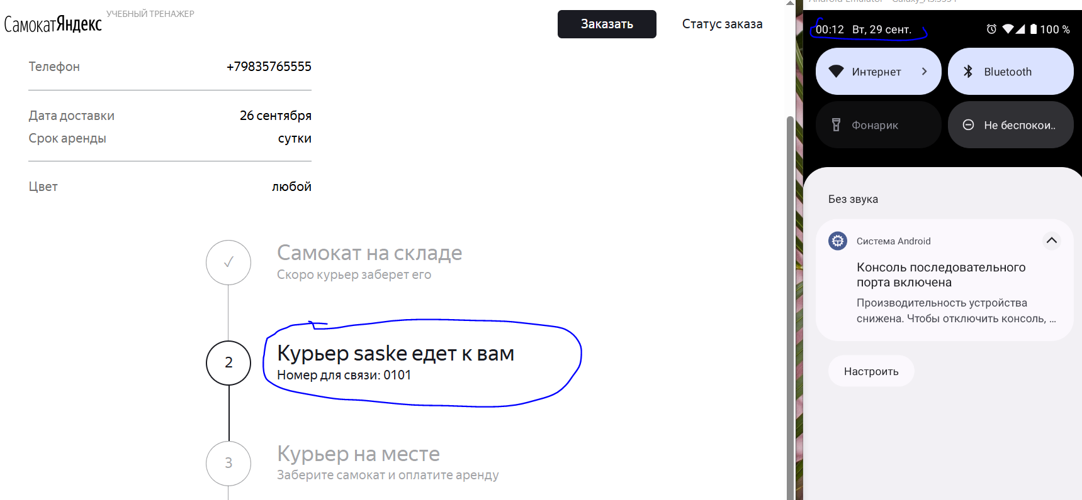
БР-В45 | Отсчёт времени до конца аренды не начинается с момента получения заказа, в цепочке статусов заказа экрана «Статус заказа», когда пользователю доставили просроченный заказ | Критический | Открыт | 1. Открыть приложение "Postman" 2. Отпраить запрос на создание курьера POST /api/v1/courier, тело запроса: {"login": "egor", "password": "1234", "firstName": "еееееее бой"} 3. Отпраить запрос на создания заказа POST /api/v1/orders, тело запроса: {"firstName": "Егор", "lastName": "Петров", "address": "ул. Ленина, д.4", "metroStation": 4, "phone": "+79835765555", "rentTime": 5, "deliveryDate": "2026-09-25""} 3. В теле ответа получить номер заказа | 1. Открыть мобильное приложение Яндекс Самокат 2. Указать логин (egor) 3. Указать пароль (1234) 4. Нажать на кнопку Войти 5. Во вкладке Все принять заказ с адресом "ул. Ленина, д.4" 6. Во вкладке Вы хотите принять заказ? нажать на кнопку Да 7. В настройках смартофона поменять время и дату на 00:00 26.09.2026 8. Перейти во вкладку Мои и обновить ее 9. Завершить заказ с адресом "ул. Ленина, д.4" 10. Подтвердить завершение заказа с адресом "ул. Ленина, д.4" 11. Открыть тестовый стенд Яндекс Самокат УЧЕБНЫЙ ТРЕНАЖЕР 12. В шапке лендинга нажать на кнопку «Статус заказа» 13. Нажать на поле ввода «Номер заказа» 14. В поле ввода «Номер заказа» ввести корректный (ранее созданный заказ) номер заказа (262244) 15. Нажать на кнопку Go! в шапке страницы 16. Посмтреть на 2 статус в цепочке статусов заказа | Отсчёт времени до конца аренды начинается с момента получения заказа | Отсчёт времени до конца аренды не начинается с момента получения заказа | Windows 10 Pro, Yandex Браузер (26.8.2.1064 (64-bit)), 1920x1080; Chrome Браузер (26.8.2.1064 (64-bit)), 1280x720
БР-В49 | Цифра 4, а не иконка галочки в центре круга 4 статуса в цепочке статусов (при текущим 5 статусе) | Стандартный | Открыт | 1. Открыть тестовый стенд Яндекс Самокат УЧЕБНЫЙ ТРЕНАЖЕР 2. В шапке лендинга нажать на кнопку «Заказать» 3. В поле Имя ввести данные (Егор) 4. В поле Фамилия ввести данные (Петров) 5. В поле Адрес ввести данные (ул. Ленина, д.4) 6. В поле Станция метро выбрать Черкизовская 7. В поле Телефон ввести данные (+79835765555) 8. Нажать кнопку Далее 9. В пое Когда привести самокат выбрать дату - 05.10.2026 10. В поле срок аренды выбрать - сутки 11. Нажать кнопку Заказать 12. В сплывающем окне Хотите оформить заказ? 13. Нажать кнопку ДА 14. В сплывающем окне Заказ оформлен нажать кнопку Посмотреть статус | 1. Открыть приложение "Charles" 2. Выбрать тестовый стенд веб-приложения Яндекс.Самокат 3. На запросе /api/v1/orders/track? включить функцию Breakpoints 4. В браузере в тестовом стенде Яндекс Самокат УЧЕБНЫЙ ТРЕНАЖЕР обновить экран Статус заказа 5. В приложение "Charles" в сплывающем окне Breakpoints во вкладке Edit Response (JSON Text) указать "status": 3 6. Нажать на кнопку Execute 7. В браузере в тестовом стенде Яндекс Самокат УЧЕБНЫЙ ТРЕНАЖЕР на экране Статус заказа посмотреть на 5 статус цепочки заказов | Иконка галочки | Цифра 4 | Windows 10 Pro, Yandex Браузер (26.8.2.1064 (64-bit)), 1920x1080; Chrome Браузер (26.8.2.1064 (64-bit)), 1280x720 | 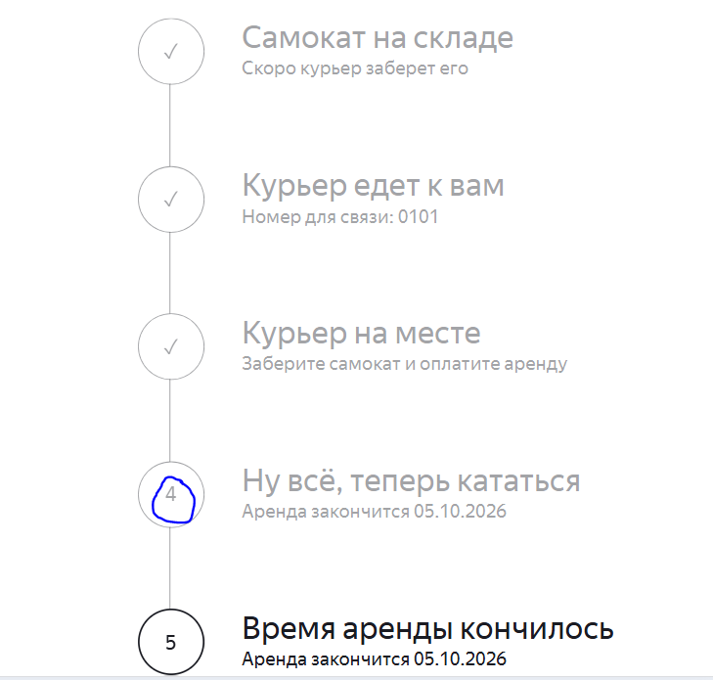
БР-В50 | Дополнительный текст: «Аренда закончится ...», а не «Скоро курьер заберет самокат» в 5 текущем статусе цепочки статусов, когда время аренды заканчивалось | Критический | Открыт | 1. Открыть тестовый стенд Яндекс Самокат УЧЕБНЫЙ ТРЕНАЖЕР 2. В шапке лендинга нажать на кнопку «Заказать» 3. В поле Имя ввести данные (Егор) 4. В поле Фамилия ввести данные (Петров) 5. В поле Адрес ввести данные (ул. Ленина, д.4) 6. В поле Станция метро выбрать Черкизовская 7. В поле Телефон ввести данные (+79835765555) 8. Нажать кнопку Далее 9. В пое Когда привести самокат выбрать дату - 05.10.2026 10. В поле срок аренды выбрать - сутки 11. Нажать кнопку Заказать 12. В сплывающем окне Хотите оформить заказ? 13. Нажать кнопку ДА 14. В сплывающем окне Заказ оформлен нажать кнопку Посмотреть статус | 1. Открыть приложение "Charles" 2. Выбрать тестовый стенд веб-приложения Яндекс.Самокат 3. На запросе /api/v1/orders/track? включить функцию Breakpoints 4. В браузере в тестовом стенде Яндекс Самокат УЧЕБНЫЙ ТРЕНАЖЕР обновить экран Статус заказа 5. В приложение "Charles" в сплывающем окне Breakpoints во вкладке Edit Response (JSON Text) указать "status": 3 6. Нажать на кнопку Execute 7. В браузере в тестовом стенде Яндекс Самокат УЧЕБНЫЙ ТРЕНАЖЕР на экране Статус заказа посмотреть на 5 статус цепочки заказов | Дополнительный текст: «Скоро курьер заберет самокат» | Дополнительный текст: «Аренда закончится ...» | Windows 10 Pro, Yandex Браузер (26.8.2.1064 (64-bit)), 1920x1080; Chrome Браузер (26.8.2.1064 (64-bit)), 1280x720 | 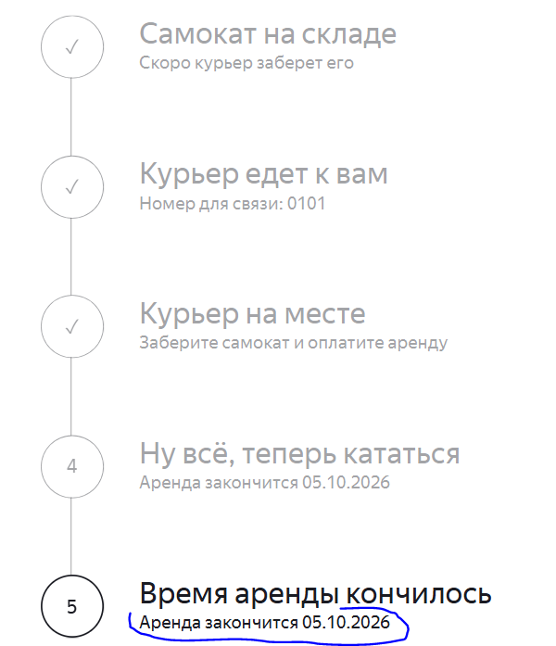
БР-В51 | Круг 4 статуса не соединен со следующим кругом серой линией, в цепочке статусов | Стандартный | Открыт | 1. Открыть тестовый стенд Яндекс Самокат УЧЕБНЫЙ ТРЕНАЖЕР 2. В шапке лендинга нажать на кнопку «Заказать» 3. В поле Имя ввести данные (Егор) 4. В поле Фамилия ввести данные (Петров) 5. В поле Адрес ввести данные (ул. Ленина, д.4) 6. В поле Станция метро выбрать Черкизовская 7. В поле Телефон ввести данные (+79835765555) 8. Нажать кнопку Далее 9. В пое Когда привести самокат выбрать дату - 05.10.2026 10. В поле срок аренды выбрать - сутки 11. Нажать кнопку Заказать 12. В сплывающем окне Хотите оформить заказ? 13. Нажать кнопку ДА 14. В сплывающем окне Заказ оформлен нажать кнопку Посмотреть статус | 1. В шапке лендинга нажать на кнопку «Статус заказа» 2. Нажать на поле ввода «Номер заказа» 3. В поле ввода «Номер заказа» ввести корректный (ранее созданный заказ) номер заказа (262235) 4. Нажать на кнопку Go! в шапке страницы 5. Посмотреть на цепочку статусов (4 этап) | Круг 4 этапа соединен со следующим кругом серой линией | Круг 4 статуса не соединен со следующим кругом серой линией | Windows 10 Pro, Yandex Браузер (26.8.2.1064 (64-bit)), 1920x1080; Chrome Браузер (26.8.2.1064 (64-bit)), 1280x720 | 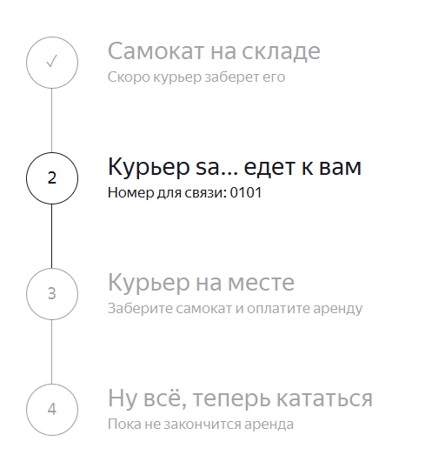
БР-В52 | Отсутствие 5 статуса в цепочке статусов | Блокирующий | Открыт | 1. Открыть тестовый стенд Яндекс Самокат УЧЕБНЫЙ ТРЕНАЖЕР 2. В шапке лендинга нажать на кнопку «Заказать» 3. В поле Имя ввести данные (Егор) 4. В поле Фамилия ввести данные (Петров) 5. В поле Адрес ввести данные (ул. Ленина, д.4) 6. В поле Станция метро выбрать Черкизовская 7. В поле Телефон ввести данные (+79835765555) 8. Нажать кнопку Далее 9. В пое Когда привести самокат выбрать дату - 05.10.2026 10. В поле срок аренды выбрать - сутки 11. Нажать кнопку Заказать 12. В сплывающем окне Хотите оформить заказ? 13. Нажать кнопку ДА 14. В сплывающем окне Заказ оформлен нажать кнопку Посмотреть статус | 1. В шапке лендинга нажать на кнопку «Статус заказа» 2. Нажать на поле ввода «Номер заказа» 3. В поле ввода «Номер заказа» ввести корректный (ранее созданный заказ) номер заказа (262235) 4. Нажать на кнопку Go! в шапке страницы 5. Посмотреть на цепочку статусов (5 этап) | Присутствует 5 статус, круг с тонкой серой границей, фон белый, в центре круга цифра «5» серого цвета, шрифт не жирный, справа от первого круга с небольшим отступом расположен основной текст «Время аренды кончилось», цвет серый, шрифт жирный, под основным текстом имеется дополнительный текст «Скоро курьер заберет самокат», цвет серый, шрифт не жирный | Отсутствие 5 статуса | Windows 10 Pro, Yandex Браузер (26.8.2.1064 (64-bit)), 1920x1080; Chrome Браузер (26.8.2.1064 (64-bit)), 1280x720
БР-В53 | 3 статус не становится текущим в цепочке статусов, когда курьер нажал кнопку «Завершить» у себя в приложении | Блокирующий | Открыт | 1. Открыть тестовый стенд Яндекс Самокат УЧЕБНЫЙ ТРЕНАЖЕР 2. В шапке лендинга нажать на кнопку «Заказать» 3. В поле Имя ввести данные (Егор) 4. В поле Фамилия ввести данные (Петров) 5. В поле Адрес ввести данные (ул. Ленина, д.4) 6. В поле Станция метро выбрать Черкизовская 7. В поле Телефон ввести данные (+79835765555) 8. Нажать кнопку Далее 9. В пое Когда привести самокат выбрать дату - 05.10.2026 10. В поле срок аренды выбрать - сутки 11. Нажать кнопку Заказать 12. В сплывающем окне Хотите оформить заказ? 13. Нажать кнопку ДА 14. В сплывающем окне Заказ оформлен нажать кнопку Посмотреть статус | 1. Открыть мобильное приложение Яндекс Самокат 2. Указать логин (egor) 3. Указать пароль (1234) 4. Нажать на кнопку Войти 5. Во вкладке Все принять заказ с адресом "ул. Ленина, д.4" 6. Во вкладке Вы хотите принять заказ? нажать на кнопку Да 7. Перейти во вкладку Мои и обновить ее 8. Завершить заказ с адресом "ул. Ленина, д.4" 9. Подтвердить завершение заказа с адресом "ул. Ленина, д.4" 10. Открыть в браузере тестовый стенд Яндекс Самокат УЧЕБНЫЙ ТРЕНАЖЕР 11. В шапке лендинга нажать на кнопку «Статус заказа» 12. Нажать на поле ввода «Номер заказа» 13. В поле ввода «Номер заказа» ввести корректный (ранее созданный заказ) номер заказа (262240) 14. Нажать на кнопку Go! в шапке страницы 15. Посмтреть на 3 статус в цепочке статусов заказа | 3 статус становится текущим | 3 статус не становится текущим | Windows 10 Pro, Yandex Браузер (26.8.2.1064 (64-bit)), 1920x1080; Chrome Браузер (26.8.2.1064 (64-bit)), 1280x720
Баг-репорты на валидацию для экрана «Сделать заказ»
БР-В20 | Значение с тире (Иван-Роман) не принимает система, выдает ошибку в поле «Имя» экрана «Сделать заказ» (Для кого самокат) | Критический | Открыт | Открыть тестовый стенд Яндекс Самокат УЧЕБНЫЙ ТРЕНАЖЕР | 1. В шапке лендинга нажать на кнопку «Заказать» 2. В поле Имя ввести данные (Иван-Роман) 3. Снять фокус с поля Имя | Система принимает корректное значение, при вводе значения (Иван-Роман) | Система не принимает корректное значение, при вводе значения (Иван-Роман), получение сообщения об ошибке | Windows 10 Pro, Yandex Браузер (26.8.2.1064 (64-bit)), 1920x1080; Chrome Браузер (26.8.2.1064 (64-bit)), 1280x720 | 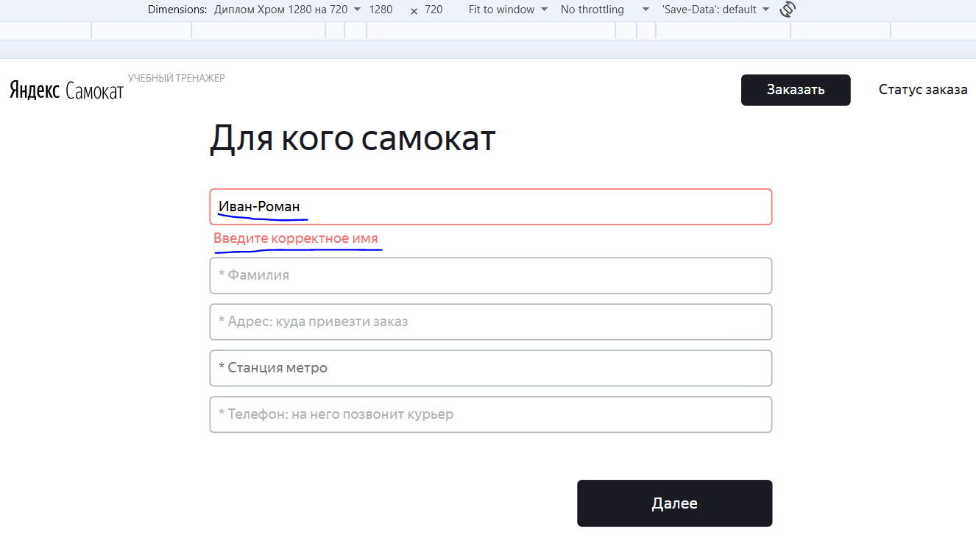
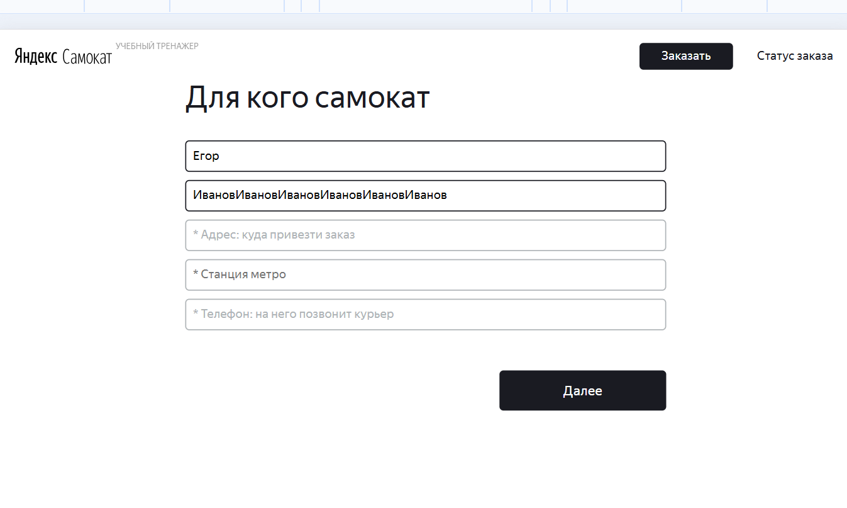
БР-В21 | Значение более 15 символов принимается системов, не выдает ошибку в поле «Фамилия» экрана «Сделать заказ» (Для кого самокат) | Критический | Открыт | Открыть тестовый стенд Яндекс Самокат УЧЕБНЫЙ ТРЕНАЖЕР | 1. В шапке лендинга нажать на кнопку «Заказать» 2. В поле Имя ввести данные (Егор) 3. В поле Фамилия ввести 16 символов (Петровпетровпетр) / 36 символов (ИвановИвановИвановИвановИвановИванов) 4. Снять фокус с поля Фамилия | Система не принимает не корректные значения, при вводе значений (Петровпетровпетр) / (ИвановИвановИвановИвановИвановИванов), получение сообщения об ошибке | Система принимает не корректные значения, при вводе значений (Петровпетровпетр) / (ИвановИвановИвановИвановИвановИванов) | Windows 10 Pro, Yandex Браузер (26.8.2.1064 (64-bit)), 1920x1080; Chrome Браузер (26.8.2.1064 (64-bit)), 1280x720 | 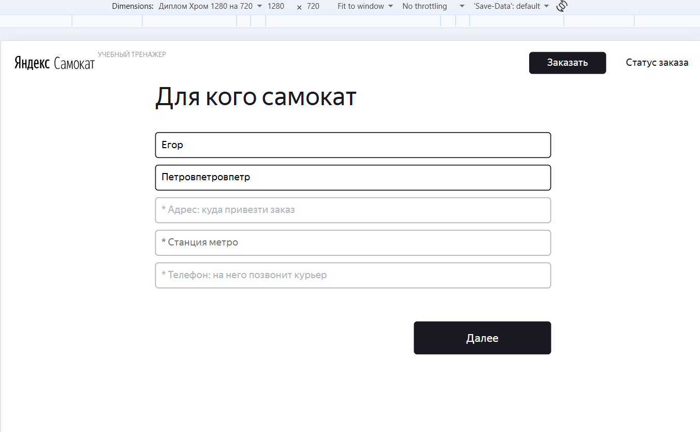
БР-В22 | Значение менее 5 символов принимается системов, не выдает ошибку в поле «Адрес» экрана «Сделать заказ» (Для кого самокат) | Критический | Открыт | Открыть тестовый стенд Яндекс Самокат УЧЕБНЫЙ ТРЕНАЖЕР | 1. В шапке лендинга нажать на кнопку «Заказать» 2. В поле Имя ввести данные (Егор) 3. В поле Фамилия ввести данные (Петров) 4. В поле Адрес ввести 0 символов () 5. Снять фокус с поля Адрес | Система не принимает не корректное значение, при вводе 0 символов (), получение сообщения об ошибке | Система принимает не корректное значение, при вводе 0 символов () | Windows 10 Pro, Yandex Браузер (26.8.2.1064 (64-bit)), 1920x1080; Chrome Браузер (26.8.2.1064 (64-bit)), 1280x720 | 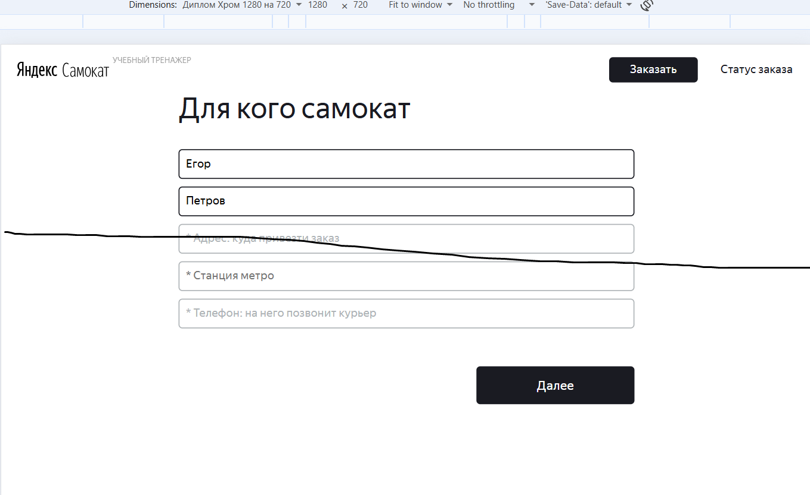
БР-В23 | Значение более 11 символов , без знака «+» принимается системой, не выдает ошибку в поле «Телефон» экрана «Сделать заказ» (Для кого самокат) | Критический | Открыт | Открыть тестовый стенд Яндекс Самокат УЧЕБНЫЙ ТРЕНАЖЕР | 1. В шапке лендинга нажать на кнопку «Заказать» 2. В поле Имя ввести данные (Егор) 3. В поле Фамилия ввести данные (Петров) 4. В поле Адрес ввести данные (ул. Ленина, д. 5) 5. В поле Станция метро выбрать Черкизовская 6. В поле Телефон ввести без знака «+»: 12 символов (798357655555) / 13 символов (7983576555555) 7. Снять фокус с поля Телефон | Система не принимает не корректные значения без знака «+», при вводе 12 символов (798357655555) / 13 символов (7983576555555), получение сообщения об ошибке | Система принимает не корректные значения без знака «+», при вводе 12 символов (798357655555) / 13 символов (7983576555555) | Windows 10 Pro, Yandex Браузер (26.8.2.1064 (64-bit)), 1920x1080; Chrome Браузер (26.8.2.1064 (64-bit)), 1280x720 | 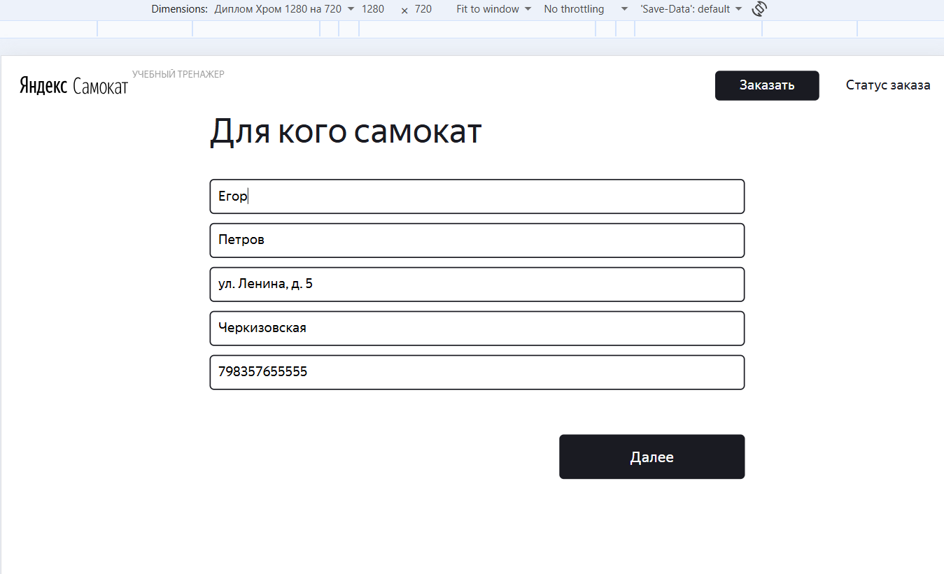 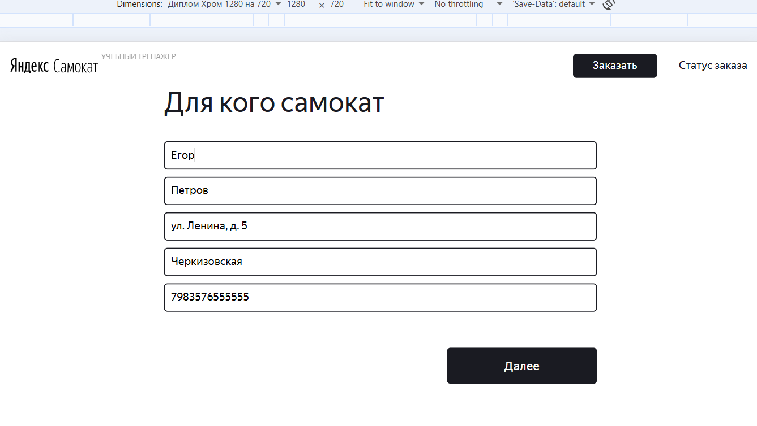
БР-В24 | Значение менее 12 символов , со знаком «+» принимается системой, не выдает ошибку в поле «Телефон» экрана «Сделать заказ» (Для кого самокат) | Критический | Открыт | Открыть тестовый стенд Яндекс Самокат УЧЕБНЫЙ ТРЕНАЖЕР | 1. В шапке лендинга нажать на кнопку «Заказать» 2. В поле Имя ввести данные (Егор) 3. В поле Фамилия ввести данные (Петров) 4. В поле Адрес ввести данные (ул. Ленина, д. 5) 5. В поле Станция метро выбрать Черкизовская 6. В поле Телефон ввести со знаком «+» 11 символов (+7983576555) 7. Снять фокус с поля Телефон | Система не принимает не корректное значение со знаком «+», при вводе 11 символов (+7983576555), получение сообщения об ошибке | Система принимает не корректное значение со знаком «+», при вводе 11 символов (+7983576555) | Windows 10 Pro, Yandex Браузер (26.8.2.1064 (64-bit)), 1920x1080; Chrome Браузер (26.8.2.1064 (64-bit)), 1280x720 | 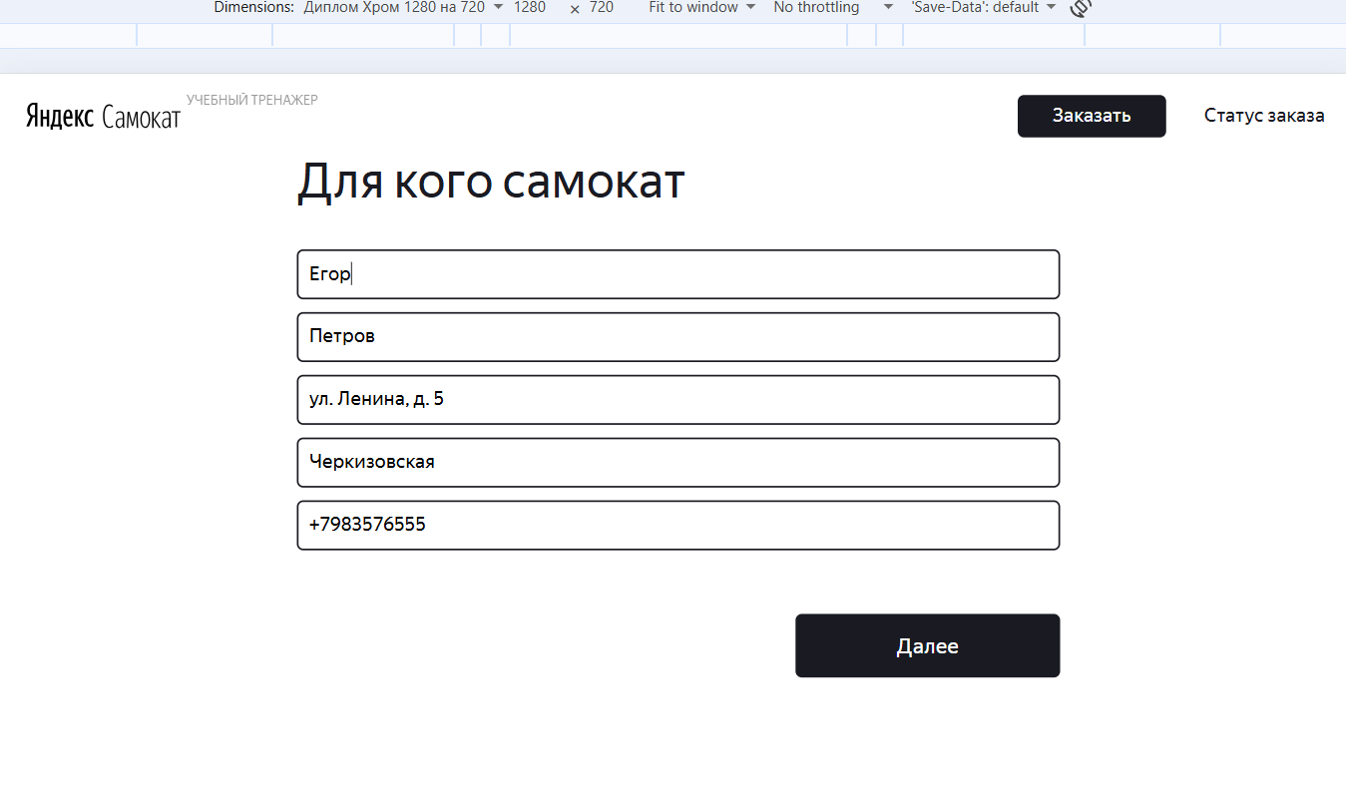
БР-В25 | Значение более 12 символов , со знаком «+» принимается системой, не выдает ошибку в поле «Телефон» экрана «Сделать заказ» (Для кого самокат) | Критический | Открыт | Открыть тестовый стенд Яндекс Самокат УЧЕБНЫЙ ТРЕНАЖЕР | 1. В шапке лендинга нажать на кнопку «Заказать» 2. В поле Имя ввести данные (Егор) 3. В поле Фамилия ввести данные (Петров) 4. В поле Адрес ввести данные (ул. Ленина, д. 5) 5. В поле Станция метро выбрать Черкизовская 6. В поле Телефон ввести со знаком «+» 13 символов (+798357655555) 7. Снять фокус с поля Телефон | Система не принимает не корректное значение со знаком «+», при вводе 13 символов (+798357655555), получение сообщения об ошибке | Система принимает не корректное значение со знаком «+», при вводе 13 символов (+798357655555) | Windows 10 Pro, Yandex Браузер (26.8.2.1064 (64-bit)), 1920x1080; Chrome Браузер (26.8.2.1064 (64-bit)), 1280x720 | 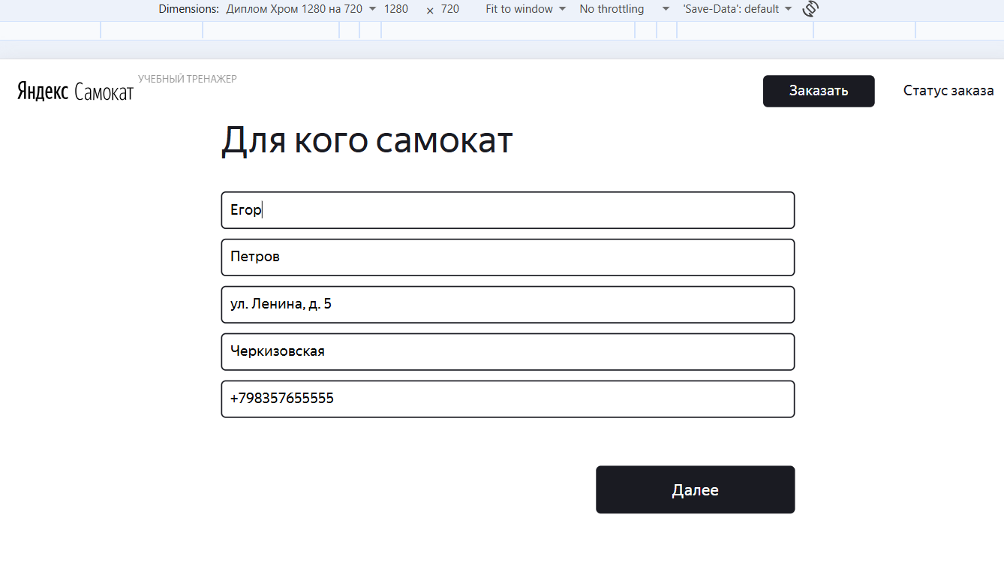
БР-В26 | Система позволяет выбрать сегоднешнюю дату в поле «Дата доставки» экрана «Сделать заказ» (Про аренду) | Критический | Открыт | Открыть тестовый стенд Яндекс Самокат УЧЕБНЫЙ ТРЕНАЖЕР | 1. В шапке лендинга нажать на кнопку «Заказать» 2. В поле Имя ввести данные (Егор) 3. В поле Фамилия ввести данные (Петров) 4. В поле Адрес ввести данные (ул. Ленина, д. 5) 5. В поле Станция метро выбрать Черкизовская 6. В поле Телефон ввести данные (+79835765555) 7. В поле Дата доставки в календаре выбрать сегоднешнюю дату 7. Снять фокус с поля Дата доставки | Система не позволяет выбрать в календаре сегоднешнюю дату | Система позволяет выбрать в календаре сегоднешнюю дату | Windows 10 Pro, Yandex Браузер (26.8.2.1064 (64-bit)), 1920x1080; Chrome Браузер (26.8.2.1064 (64-bit)), 1280x720 | 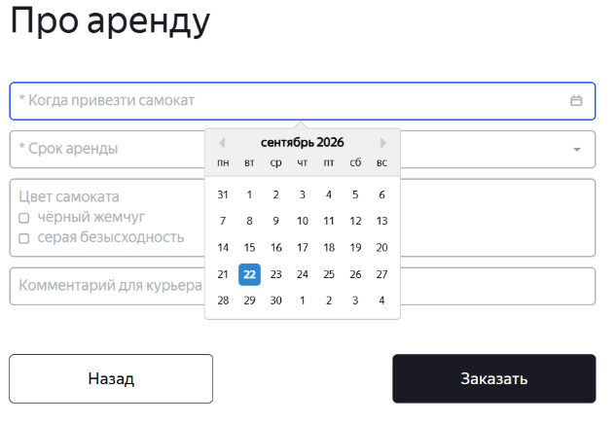
БР-В27 | Система позволяет ввести дату вручную в поле «Дата доставки» экрана «Сделать заказ» (Про аренду) | Критический | Открыт | Открыть тестовый стенд Яндекс Самокат УЧЕБНЫЙ ТРЕНАЖЕР | 1. В шапке лендинга нажать на кнопку «Заказать» 2. В поле Имя ввести данные (Егор) 3. В поле Фамилия ввести данные (Петров) 4. В поле Адрес ввести данные (ул. Ленина, д. 5) 5. В поле Станция метро выбрать Черкизовская 6. В поле Телефон ввести данные (+79835765555) 7. В поле Дата доставки вручную ввести завтрешнюю дату (20.09.2026) 7. Снять фокус с поля Дата доставки | Система не позволяет ввести дату вручную | Система позволяет ввести дату вручную | Windows 10 Pro, Yandex Браузер (26.8.2.1064 (64-bit)), 1920x1080; Chrome Браузер (26.8.2.1064 (64-bit)), 1280x720 | 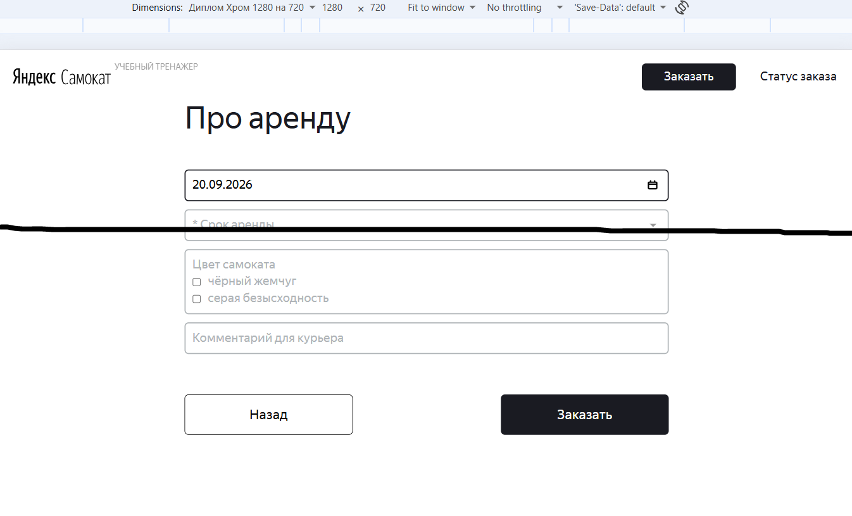
БР-В28 | Значение более 24 символов принимается системой в поле «Комментарий» экрана «Сделать заказ» (Про аренду) | Критический | Открыт | Открыть тестовый стенд Яндекс Самокат УЧЕБНЫЙ ТРЕНАЖЕР | 1. В шапке лендинга нажать на кнопку «Заказать» 2. В поле Имя ввести данные (Егор) 3. В поле Фамилия ввести данные (Петров) 4. В поле Адрес ввести данные (ул. Ленина, д. 5) 5. В поле Станция метро выбрать Черкизовская 6. В поле Телефон ввести данные (+79835765555) 7. В поле Дата доставки в календаре выбрать завтрешнюю дату (20.09.2026) 8. В поле Срок аренды выбрать - сутки 9. В поле Комментарий ввести 25 символов (Пусть день будет ярким!!!) / 26 символов (Пусть день будет ярким!!!!) 10. Снять фокус с поля Комментарий | Система не принимает не корректные значения, при вводе 25 символов (Пусть день будет ярким!!!) / 26 символов (Пусть день будет ярким!!!!) | Система принимает не корректные значения, при вводе 25 символов (Пусть день будет ярким!!!) / 26 символов (Пусть день будет ярким!!!!) | Windows 10 Pro, Yandex Браузер (26.8.2.1064 (64-bit)), 1920x1080; Chrome Браузер (26.8.2.1064 (64-bit)), 1280x720 | 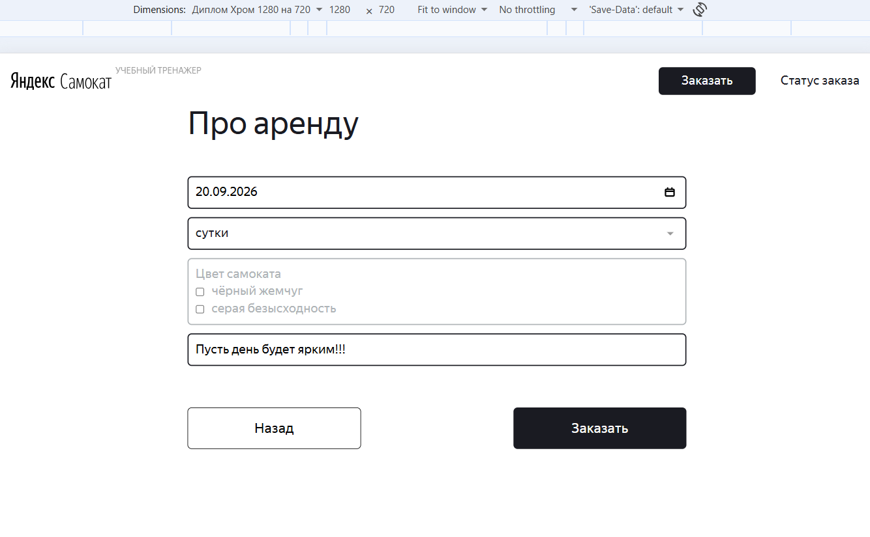 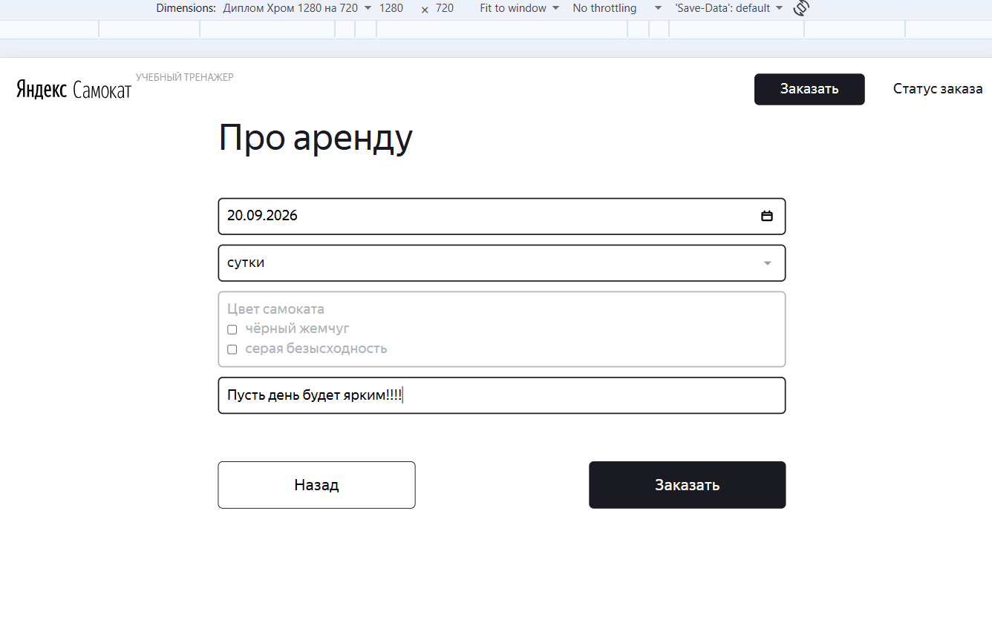
БР-В29 | Значение иностранными буквами принимается системой в поле «Комментарий» экрана «Сделать заказ» (Про аренду) | Критический | Открыт | Открыть тестовый стенд Яндекс Самокат УЧЕБНЫЙ ТРЕНАЖЕР | 1. В шапке лендинга нажать на кнопку «Заказать» 2. В поле Имя ввести данные (Егор) 3. В поле Фамилия ввести данные (Петров) 4. В поле Адрес ввести данные (ул. Ленина, д. 5) 5. В поле Станция метро выбрать Черкизовская 6. В поле Телефон ввести данные (+79835765555) 7. В поле Дата доставки в календаре выбрать завтрешнюю дату (20.09.2026) 8. В поле Срок аренды выбрать - сутки 9. В поле Комментарий ввести значение иностранными буквами (No comments.) 10. Снять фокус с поля Комментарий | Система не принимает не корректное значение с иностраннцми буквами, при вводе (No comments.) | Система принимает не корректное значение с иностранными буквами, при вводе (No comments.) | Windows 10 Pro, Yandex Браузер (26.8.2.1064 (64-bit)), 1920x1080; Chrome Браузер (26.8.2.1064 (64-bit)), 1280x720 | 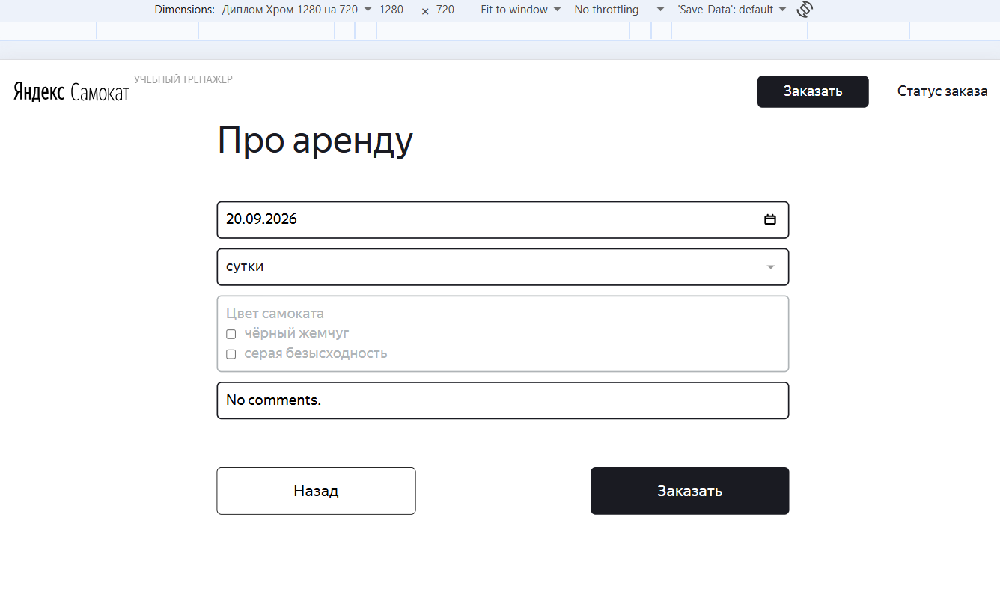
БР-В30 | Значение арабскими буквами принимается системой в поле «Комментарий» экрана «Сделать заказ» (Про аренду) | Критический | Открыт | Открыть тестовый стенд Яндекс Самокат УЧЕБНЫЙ ТРЕНАЖЕР | 1. В шапке лендинга нажать на кнопку «Заказать» 2. В поле Имя ввести данные (Егор) 3. В поле Фамилия ввести данные (Петров) 4. В поле Адрес ввести данные (ул. Ленина, д. 5) 5. В поле Станция метро выбрать Черкизовская 6. В поле Телефон ввести данные (+79835765555) 7. В поле Дата доставки в календаре выбрать завтрешнюю дату (20.09.2026) 8. В поле Срок аренды выбрать - сутки 9. В поле Комментарий ввести значение арабскими буквами (لا توجد تعليقات.) 10. Снять фокус с поля Комментарий | Система не принимает не корректное значение с арабскими буквами, при вводе (لا توجد تعليقات.) | Система принимает не корректное значение с арабскими буквами, при вводе (لا توجد تعليقات.) | Windows 10 Pro, Yandex Браузер (26.8.2.1064 (64-bit)), 1920x1080; Chrome Браузер (26.8.2.1064 (64-bit)), 1280x720 | 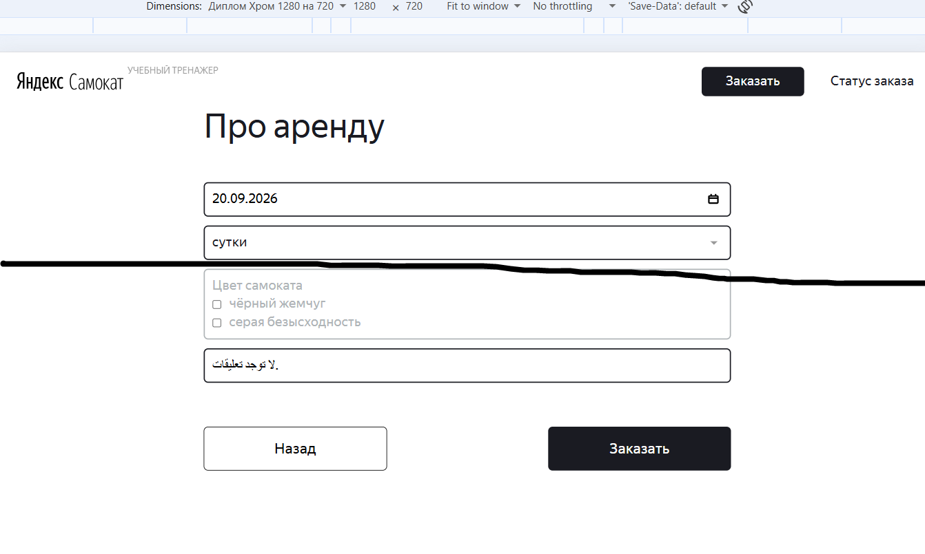
БР-В31 | Значение со спецсимволами принимается системой в поле «Комментарий» экрана «Сделать заказ» (Про аренду) | Критический | Открыт | Открыть тестовый стенд Яндекс Самокат УЧЕБНЫЙ ТРЕНАЖЕР | 1. В шапке лендинга нажать на кнопку «Заказать» 2. В поле Имя ввести данные (Егор) 3. В поле Фамилия ввести данные (Петров) 4. В поле Адрес ввести данные (ул. Ленина, д. 5) 5. В поле Станция метро выбрать Черкизовская 6. В поле Телефон ввести данные (+79835765555) 7. В поле Дата доставки в календаре выбрать завтрешнюю дату (20.09.2026) 8. В поле Срок аренды выбрать - сутки 9. В поле Комментарий ввести значение со спецсимволами (Без@комментариев.) 10. Снять фокус с поля Комментарий | Система не принимает не корректное значение со спецсимволами, при вводе (Без@комментариев.) | Система принимает не корректное значение со спецсимволами, при вводе (Без@комментариев.) | Windows 10 Pro, Yandex Браузер (26.8.2.1064 (64-bit)), 1920x1080; Chrome Браузер (26.8.2.1064 (64-bit)), 1280x720 | 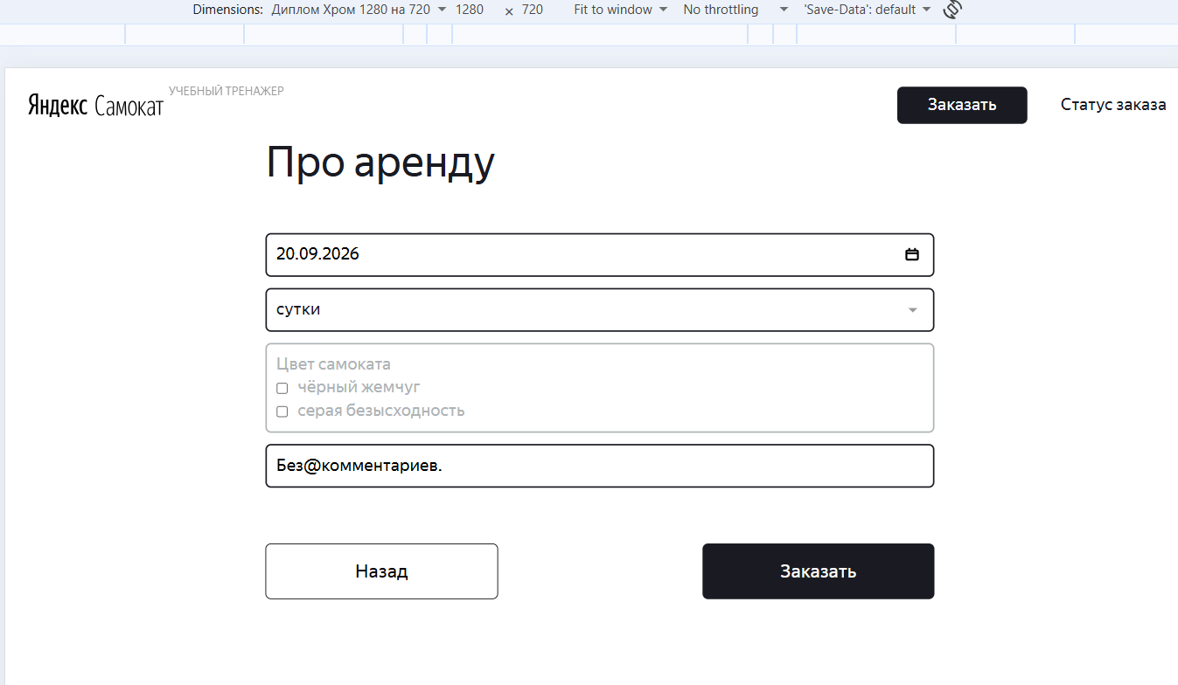
БР-В46 | Верхняя граница правого штриха галочки в центре круга 1 статуса цепочки статусов расположена выше чем на макете | Желательный | Открыт | 1. Открыть приложение "Postman" 2. Отпраить запрос на создание курьера POST /api/v1/courier, тело запроса: {"login": "egor", "password": "1234", "firstName": "еееееее бой"} 3. Отпраить запрос на создания заказа POST /api/v1/orders, тело запроса: {"firstName": "Егор", "lastName": "Петров", "address": "ул. Ленина, д.4", "metroStation": 4, "phone": "+79835765555", "rentTime": 5, "deliveryDate": "2026-09-25""} 3. В теле ответа получить номер заказа | 1. Открыть мобильное приложение Яндекс Самокат 2. Указать логин (egor) 3. Указать пароль (1234) 4. Нажать на кнопку Войти 5. Во вкладке Все принять заказ с адресом "ул. Ленина, д.4" 6. Во вкладке Вы хотите принять заказ? нажать на кнопку Да 7. Открыть тестовый стенд Яндекс Самокат УЧЕБНЫЙ ТРЕНАЖЕР 8. В шапке лендинга нажать на кнопку «Статус заказа» 9. Нажать на поле ввода «Номер заказа» 10. В поле ввода «Номер заказа» ввести корректный (ранее созданный заказ) номер заказа (262245) 11. Нажать на кнопку Go! в шапке страницы 12. Посмтреть на 1 статус в цепочке статусов заказа | Верхняя граница правого штриха галочки 1 статуса соответствует макету | Верхняя граница правого штриха галочки 1 статуса расположена выше чем на макете | Windows 10 Pro, Yandex Браузер (26.8.2.1064 (64-bit)), 1920x1080; Chrome Браузер (26.8.2.1064 (64-bit)), 1280x720
БР-В47 | Верхняя граница правого штриха галочки в центре круга 2 статуса цепочки статусов смещена вверх | Желательный | Открыт | 1. Открыть приложение "Postman" 2. Отпраить запрос на создание курьера POST /api/v1/courier, тело запроса: {"login": "egor", "password": "1234", "firstName": "еееееее бой"} 3. Отпраить запрос на создания заказа POST /api/v1/orders, тело запроса: {"firstName": "Егор", "lastName": "Петров", "address": "ул. Ленина, д.4", "metroStation": 4, "phone": "+79835765555", "rentTime": 5, "deliveryDate": "2026-09-25""} 3. В теле ответа получить номер заказа | 1. Открыть мобильное приложение Яндекс Самокат 2. Указать логин (egor) 3. Указать пароль (1234) 4. Нажать на кнопку Войти 5. Во вкладке Все принять заказ с адресом "ул. Ленина, д.4" 6. Во вкладке Вы хотите принять заказ? нажать на кнопку Да 7. Перейти во вкладку Мои и обновить ее 8. Завершить заказ с адресом "ул. Ленина, д.4" 9. Открыть тестовый стенд Яндекс Самокат УЧЕБНЫЙ ТРЕНАЖЕР 10. В шапке лендинга нажать на кнопку «Статус заказа» 11. Нажать на поле ввода «Номер заказа» 12. В поле ввода «Номер заказа» ввести корректный (ранее созданный заказ) номер заказа (262246) 13. Нажать на кнопку Go! в шапке страницы 14. Посмтреть на 2 статус в цепочке статусов заказа | Верхняя граница правого штриха галочки 2 статуса соответствует макету | Верхняя граница правого штриха галочки 2 статуса расположена выше чем на макете | Windows 10 Pro, Yandex Браузер (26.8.2.1064 (64-bit)), 1920x1080; Chrome Браузер (26.8.2.1064 (64-bit)), 1280x720
БР-В48 | Верхняя граница правого штриха галочки в центре круга 3 статуса цепочки статусов смещена вверх | Желательный | Открыт | 1. Открыть приложение "Postman" 2. Отпраить запрос на создание курьера POST /api/v1/courier, тело запроса: {"login": "egor", "password": "1234", "firstName": "еееееее бой"} 3. Отпраить запрос на создания заказа POST /api/v1/orders, тело запроса: {"firstName": "Егор", "lastName": "Петров", "address": "ул. Ленина, д.4", "metroStation": 4, "phone": "+79835765555", "rentTime": 5, "deliveryDate": "2026-09-25""} 3. В теле ответа получить номер заказа | 1. Открыть мобильное приложение Яндекс Самокат 2. Указать логин (egor) 3. Указать пароль (1234) 4. Нажать на кнопку Войти 5. Во вкладке Все принять заказ с адресом "ул. Ленина, д.4" 6. Во вкладке Вы хотите принять заказ? нажать на кнопку Да 7. Перейти во вкладку Мои и обновить ее 8. Завершить заказ с адресом "ул. Ленина, д.4" 9. Подтвердить завершение заказа с адресом "ул. Ленина, д.4" 10. Открыть тестовый стенд Яндекс Самокат УЧЕБНЫЙ ТРЕНАЖЕР 11. В шапке лендинга нажать на кнопку «Статус заказа» 12. Нажать на поле ввода «Номер заказа» 13. В поле ввода «Номер заказа» ввести корректный (ранее созданный заказ) номер заказа (262247) 14. Нажать на кнопку Go! в шапке страницы 15. Посмтреть на 3 статус в цепочке статусов заказа | Верхняя граница правого штриха галочки 3 статуса соответствует макету | Верхняя граница правого штриха галочки 3 статуса расположена выше чем на макете | Windows 10 Pro, Yandex Браузер (26.8.2.1064 (64-bit)), 1920x1080; Chrome Браузер (26.8.2.1064 (64-bit)), 1280x720
БР-В54 | Значение с тире не принимается системой в поле «Адрес» экрана «Сделать заказ» (Для кого самокат) | Критический | Открыт | Открыть тестовый стенд Яндекс Самокат УЧЕБНЫЙ ТРЕНАЖЕР | 1. В шапке лендинга нажать на кнопку «Заказать» 2. В поле Имя ввести данные (Егор) 3. В поле Фамилия ввести данные (Петров) 4. В поле Адрес ввести данные (ул.Ленина — Кирова) 5. Снять фокус с поля Адрес | Система принимает значение с тире, при вводе (ул.Ленина — Кирова) | Система не принимает значение с тире, при вводе (ул.Ленина — Кирова), выдает ошибку | Windows 10 Pro, Yandex Браузер (26.8.2.1064 (64-bit)), 1920x1080; Chrome Браузер (26.8.2.1064 (64-bit)), 1280x720 | 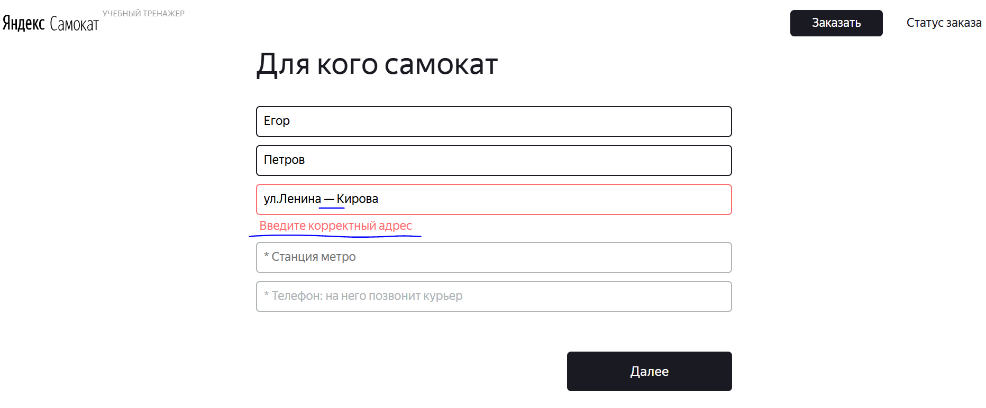
БР-В55 | Значение с дефисом принимается системой в поле «Адрес» экрана «Сделать заказ» (Для кого самокат) | Критический | Открыт | Открыть тестовый стенд Яндекс Самокат УЧЕБНЫЙ ТРЕНАЖЕР | 1. В шапке лендинга нажать на кнопку «Заказать» 2. В поле Имя ввести данные (Егор) 3. В поле Фамилия ввести данные (Петров) 4. В поле Адрес ввести данные (ул.Ленина-Кирова) 5. Снять фокус с поля Адрес | Система не принимает значение с дефисом, при вводе (ул.Ленина-Кирова), выдает ошибку | Система принимает значение с дефисом, при вводе (ул.Ленина-Кирова) | Windows 10 Pro, Yandex Браузер (26.8.2.1064 (64-bit)), 1920x1080; Chrome Браузер (26.8.2.1064 (64-bit)), 1280x720 | 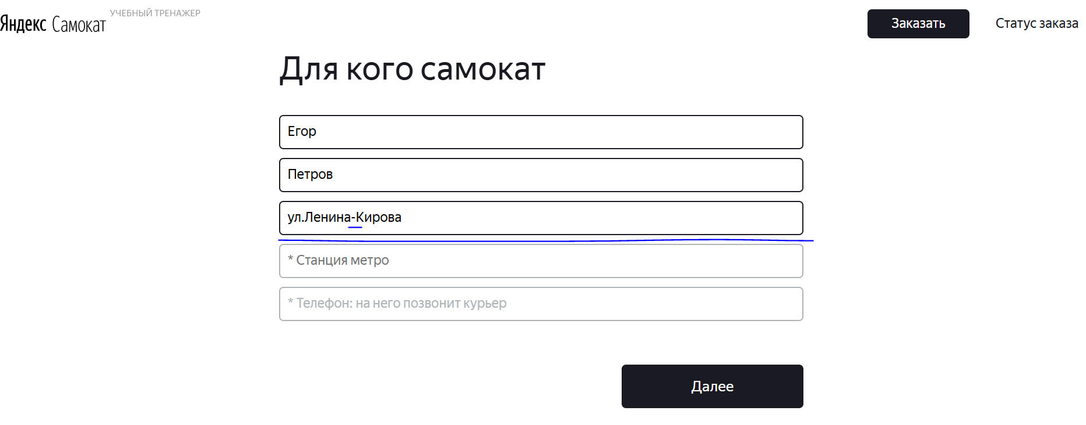

Баг-репорты Задание 2
ID | Название БР | Приоритет | Статус | Предусловия | Шаги воспроизведения | Ожидаемый результат | Фактический результат | Окружение
Баг-репорты функциональности и верстки пуш-уведомления и всплывающего окна «Отсутствует интернет-соединение»
БР-М1 | Получение пуш-уведомления, когда осталось более 2 часов, чтобы выполнить заказ | Критический | Открыт | 1. Пользователь сделал заказ 2. Открыть мобильное приложение 3. Авторизоваться под курьером у которого нет заказов 4. Свернуть приложение | 1. Открыть настройки смартфона 2. Установить время и дату - 21:58 27 сентября 3. В приложении перейти во вкладку Все 4. На карточке заказа нажать на кнопку Принять 5. В сплывающем окне Вы хотите принять заказ? нажать на кнопку Да | Не получено пуш-уведомление о том, что осталось 2 часа, чтобы выполнить заказ | Получено пуш-уведомление о том, что осталось 2 часа, чтобы выполнить заказ | Эмулятор - Android Studio; OS - Android 13.0; Phone - Galaxy A3; Разрешение экрана - 720х1280; Диаганаль - 4,7 | 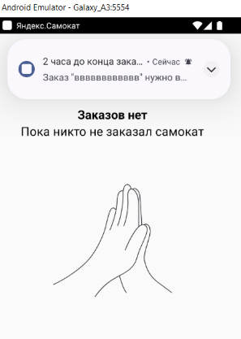 | 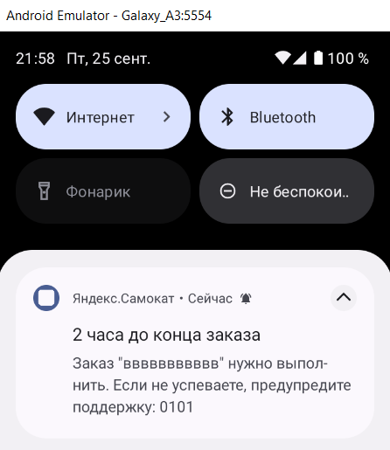
БР-М2 | Получение пуш-уведомления, когда осталось менее 2 часов, чтобы выполнить заказ | Критический | Открыт | 1. Пользователь сделал заказ 2. Открыть мобильное приложение 3. Авторизоваться под курьером у которого нет заказов 4. Свернуть приложение | 1. Открыть настройки смартфона 2. Установить время и дату - 22:00 27 сентября 3. В приложении перейти во вкладку Все 4. На карточке заказа нажать на кнопку Принять 5. В сплывающем окне Вы хотите принять заказ? нажать на кнопку Да | Не получено пуш-уведомление о том, что осталось 2 часа, чтобы выполнить заказ | Получено пуш-уведомление о том, что осталось 2 часа, чтобы выполнить заказ | Эмулятор - Android Studio; OS - Android 13.0; Phone - Galaxy A3; Разрешение экрана - 720х1280; Диаганаль - 4,7 |  | 
БР-М3 | Осуществляется переход на окно ошибки, а не в приложение на вкладку «Мои», при нажатии на пуш-уведомление | Стандартный | Открыт | 1. Пользователь сделал заказ 2. Открыть мобильное приложение 3. Авторизоваться под курьером у которого нет заказов 4. Свернуть приложение | 1. Открыть настройки смартфона 2. Установить время и дату - 21:59 27 сентября 3. В приложении перейти во вкладку Все 4. На карточке заказа нажать на кнопку Принять 5. В сплывающем окне Вы хотите принять заказ? нажать на кнопку Да 6. Нажать на полученное пуш-уведомление | Осуществляется переход в приложение на вкладку «Мои» | Осуществляется переход на окно ошибки | Эмулятор - Android Studio; OS - Android 13.0; Phone - Galaxy A3; Разрешение экрана - 720х1280; Диаганаль - 4,7 | 
БР-М4 | Не отображается всплывающее окно об отсутствие интернет-соединения, при тапе на кнопку Нет во всплывающем окне Вы хотите принять заказ во вкладке Все | Критический | Открыт | 1. Пользователь сделал заказ 2. Открыть мобильное приложение 3. Авторизоваться под курьером у которого нет заказов 4. Свернуть приложение | 1. Открыть настройки телефона 2. Отключить интернет-соединение 3. Отключить Wi-Fi 4. Открыть мобильное приложение 5. Обновить вкладку Все 6. Во вкладке Все на карточке заказа нажать на кнопку Принять 7. В сплывающем окне Вы хотите принять заказ? нажать на кнопку Да | Отображается всплывающее окно об отсутствие интернет-соединения | Не отображается всплывающее окно об отсутствие интернет-соединения | Эмулятор - Android Studio; OS - Android 13.0; Phone - Galaxy A3; Разрешение экрана - 720х1280; Диаганаль - 4,7 |  |  | 
БР-М5 | Не отображается всплывающее окно об отсутствие интернет-соединения, при тапе на кнопку Да во всплывающем окне Вы хотите выйти? | Критический | Открыт | 1. Пользователь сделал заказ 2. Открыть мобильное приложение 3. Авторизоваться под курьером у которого нет заказов 4. Свернуть приложение | 1. Открыть настройки телефона 2. Отключить интернет-соединение 3. Отключить Wi-Fi 4. Открыть мобильное приложение 5. Во вкладке Все нажать на кнопку - иконка Выход 6. Нажать на кнопку Да | Отображается всплывающее окно об отсутствие интернет-соединения | Не отображается всплывающее окно об отсутствие интернет-соединения | Эмулятор - Android Studio; OS - Android 13.0; Phone - Galaxy A3; Разрешение экрана - 720х1280; Диаганаль - 4,7 |  |  | 
БР-М6 | Не отображается всплывающее окно об отсутствие интернет-соединения, при тапе на кнопку Нет во всплывающем окне Вы хотите выйти? | Критический | Открыт | 1. Пользователь сделал заказ 2. Открыть мобильное приложение 3. Авторизоваться под курьером у которого нет заказов 4. Свернуть приложение | 1. Открыть настройки телефона 2. Отключить интернет-соединение 3. Отключить Wi-Fi 4. Открыть мобильное приложение 5. Во вкладке Все нажать на кнопку - иконка Выход 6. Нажать на кнопку Нет | Отображается всплывающее окно об отсутствие интернет-соединения | Не отображается всплывающее окно об отсутствие интернет-соединения | Эмулятор - Android Studio; OS - Android 13.0; Phone - Galaxy A3; Разрешение экрана - 720х1280; Диаганаль - 4,7
БР-М7 | Не отображается всплывающее окно об отсутствие интернет-соединения, при тапе на кнопку Да во всплывающем окне Вы завершили заказ во вкладке Мои | Критический | Открыт | 1. Пользователь сделал заказ 2. Открыть мобильное приложение 3. Авторизоваться под курьером у которого нет заказов 4. Свернуть приложение | 1. Открыть настройки телефона 2. Отключить интернет-соединение 3. Отключить Wi-Fi 4. Открыть мобильное приложение 5. Обновить вкладку Мои 6. Во вкладке Мои на карточке заказа нажать на кнопку Завершить 7. Нажать на кнопку Да | Отображается всплывающее окно об отсутствие интернет-соединения | Не отображается всплывающее окно об отсутствие интернет-соединения | Эмулятор - Android Studio; OS - Android 13.0; Phone - Galaxy A3; Разрешение экрана - 720х1280; Диаганаль - 4,7 |  |  | 
БР-М8 | Не отображается всплывающее окно об отсутствие интернет-соединения, при тапе на кнопку Нет во всплывающем окне Вы завершили заказ во вкладке Мои | Критический | Открыт | 1. Пользователь сделал заказ 2. Открыть мобильное приложение 3. Авторизоваться под курьером у которого нет заказов 4. Свернуть приложение | 1. Открыть настройки телефона 2. Отключить интернет-соединение 3. Отключить Wi-Fi 4. Открыть мобильное приложение 5. Обновить вкладку Мои 6. Во вкладке Мои на карточке заказа нажать на кнопку Завершить 7. Нажать на кнопку Нет | Отображается всплывающее окно об отсутствие интернет-соединения | Не отображается всплывающее окно об отсутствие интернет-соединения | Эмулятор - Android Studio; OS - Android 13.0; Phone - Galaxy A3; Разрешение экрана - 720х1280; Диаганаль - 4,7
БР-М9 | Не отображается всплывающее окно об отсутствие интернет-соединения, при тапе на кнопку - иконка фильтра по станции метро во вкладке Все | Критический | Открыт | 1. Пользователь сделал заказ 2. Открыть мобильное приложение 3. Авторизоваться под курьером у которого нет заказов 4. Свернуть приложение | 1. Открыть настройки телефона 2. Отключить интернет-соединение 3. Отключить Wi-Fi 4. Открыть мобильное приложение 5. Во вкладке Все нажать на кнопку - иконка фильтра по станции метро | Отображается всплывающее окно об отсутствие интернет-соединения | Не отображается всплывающее окно об отсутствие интернет-соединения | Эмулятор - Android Studio; OS - Android 13.0; Phone - Galaxy A3; Разрешение экрана - 720х1280; Диаганаль - 4,7 |  |  | 
БР-М10 | Отображается всплывающее окно об отсутствие интернет-соединения, при тапе на кнопку - иконка Выход | Критический | Открыт | 1. Пользователь сделал заказ 2. Открыть мобильное приложение 3. Авторизоваться под курьером у которого нет заказов 4. Свернуть приложение | 1. Открыть настройки телефона 2. Отключить интернет-соединение 3. Отключить Wi-Fi 4. Открыть мобильное приложение 5. Во вкладке Все нажать на кнопку - иконка Выход | Отображается всплывающее окно об отсутствие интернет-соединения | Не отображается всплывающее окно об отсутствие интернет-соединения | Эмулятор - Android Studio; OS - Android 13.0; Phone - Galaxy A3; Разрешение экрана - 720х1280; Диаганаль - 4,7 | 
БР-М11 | Закрытие всплывающего окна об отсутствие интернет-соединения, при тапе на пустую область вне всплывающего окна | Стандартный | Открыт | 1. Пользователь сделал заказ 2. Открыть мобильное приложение 3. Авторизоваться под курьером у которого нет заказов 4. Свернуть приложение | 1. Открыть настройки телефона 2. Отключить интернет-соединение 3. Отключить Wi-Fi 4. Открыть мобильное приложение 5. Обновить вкладку Все 6. Во вкладке Все на карточке заказа нажать на кнопку Принять 7. Вне всплывающего окно об отсутствие интернет-соединения нажать на пустую область | Не закрытие всплывающего окна об отсутствие интернет-соединения | Закрытие всплывающего окна об отсутствие интернет-соединения | Эмулятор - Android Studio; OS - Android 13.0; Phone - Galaxy A3; Разрешение экрана - 720х1280; Диаганаль - 4,7 |  |  | 
БР-М12 | Отсутсвуют граница и тень краев формы пуш-уведомления | Желательный | Открыт | 1. Пользователь сделал заказ 2. Открыть мобильное приложение 3. Авторизоваться под курьером у которого нет заказов 4. Свернуть приложение | 1. Открыть настройки смартфона 2. Установить время и дату - 21:59 27 сентября 3. В приложении перейти во вкладку Все 4. На карточке заказа нажать на кнопку Принять 5. В сплывающем окне Вы хотите принять заказ? нажать на кнопку Да | Граница тонкая, цвет границы светло-серая, у нижних краев формы присутствует темно-серая тень | Отсутсвуют граница и тень краев формы | Эмулятор - Android Studio; OS - Android 13.0; Phone - Galaxy A3; Разрешение экрана - 720х1280; Диаганаль - 4,7 | 
БР-М13 | Круглая иконка, в нем на синем фоне белый квадрат, а не иконка детали, присутствуют лишнее элементы: время получения пуш-уведомления, светло-серая иконка с черной галочкой внутри на форме пуш-уведомления | Желательный | Открыт | 1. Пользователь сделал заказ 2. Открыть мобильное приложение 3. Авторизоваться под курьером у которого нет заказов 4. Свернуть приложение | 1. Открыть настройки смартфона 2. Установить время и дату - 21:59 27 сентября 3. В приложении перейти во вкладку Все 4. На карточке заказа нажать на кнопку Принять 5. В сплывающем окне Вы хотите принять заказ? нажать на кнопку Да | Состоит из: иконка детали, логотип Яндекс.Самокат, иконка ввиде точки, основной текст что осталось 2 часа, чтобы выполнить заказ, дополнительный текст | Состоит из: Круглая иконка, в нем на синем фоне белый квадрат, логотип Яндекс.Самокат, иконка ввиде точки, время получения пуш-уведомления, светло-серая иконка с черной галочкой внутри направленная вверх, основной текст, дополнительный текст | Эмулятор - Android Studio; OS - Android 13.0; Phone - Galaxy A3; Разрешение экрана - 720х1280; Диаганаль - 4,7 | 
БР-М14 | Основной текст логотипа Яндекс.Самокат пуш-уведомления: «2 часа до конца заказа» шрифт - жирный, а не «2 часа до конца заказа.» (отсутствует точка после слова Заказа), шрифт - не жирный | Желательный | Открыт | 1. Пользователь сделал заказ 2. Открыть мобильное приложение 3. Авторизоваться под курьером у которого нет заказов 4. Свернуть приложение | 1. Открыть настройки смартфона 2. Установить время и дату - 21:59 27 сентября 3. В приложении перейти во вкладку Все 4. На карточке заказа нажать на кнопку Принять 5. В сплывающем окне Вы хотите принять заказ? нажать на кнопку Да | Основной текст: «2 часа до конца заказа.», шрифт - жирный | Основной текст: «2 часа до конца заказа» (отсутствует точка после слова Заказа), шрифт - не жирный | Эмулятор - Android Studio; OS - Android 13.0; Phone - Galaxy A3; Разрешение экрана - 720х1280; Диаганаль - 4,7 | 
БР-М15 | Дополнительный текст логотипа Яндекс.Самокат пуш-уведомления: «Заказ «ул. Ленина, д.4» нужно выполнить. Если не успеваете, предупредите поддержку: 0101» цвет текста - серый, а не «Заказ «ул. Ленина, д.4» нужно выполнить до времени N. Если не успеваете, предупредите поддержку: 0101», цвет текста - черный | Желательный | Открыт | 1. Пользователь сделал заказ 2. Открыть мобильное приложение 3. Авторизоваться под курьером у которого нет заказов 4. Свернуть приложение | 1. Открыть настройки смартфона 2. Установить время и дату - 21:59 27 сентября 3. В приложении перейти во вкладку Все 4. На карточке заказа нажать на кнопку Принять 5. В сплывающем окне Вы хотите принять заказ? нажать на кнопку Да | Дополнительный текст: «Заказ «ул. Ленина, д.4» нужно выполнить до времени N. Если не успеваете, предупредите поддержку: 0101», цвет текста - черный | Дополнительный текст: «Заказ «ул. Ленина, д.4» нужно выполнить. Если не успеваете, предупредите поддержку: 0101» цвет текста - серый | Эмулятор - Android Studio; OS - Android 13.0; Phone - Galaxy A3; Разрешение экрана - 720х1280; Диаганаль - 4,7 | 
БР-М16 | Чвет логотипа Яндекс.Самокат пуш-уведомления и иконки ввиде точки у логотипа серые, а не черные | Желательный | Открыт | 1. Пользователь сделал заказ 2. Открыть мобильное приложение 3. Авторизоваться под курьером у которого нет заказов 4. Свернуть приложение | 1. Открыть настройки смартфона 2. Установить время и дату - 21:59 27 сентября 3. В приложении перейти во вкладку Все 4. На карточке заказа нажать на кнопку Принять 5. В сплывающем окне Вы хотите принять заказ? нажать на кнопку Да | Чвет логотипа Яндекс.Самокат и иконки ввиде точки у логотипа черные | Чвет логотипа Яндекс.Самокат и иконки ввиде точки у логотипа серые | Эмулятор - Android Studio; OS - Android 13.0; Phone - Galaxy A3; Разрешение экрана - 720х1280; Диаганаль - 4,7 | 
БР-М17 | Основной текст всплывающего окна «Отсутствует интернет-соединение»: «Нет доступа к интернету», а не «Отсутствует интернет-соединение» | Стандартный | Открыт | 1. Пользователь сделал заказ 2. Открыть мобильное приложение 3. Авторизоваться под курьером у которого нет заказов 4. Свернуть приложение | 1. Открыть настройки телефона 2. Отключить интернет-соединение 3. Отключить Wi-Fi 4. Открыть мобильное приложение 5. Обновить вкладку Все 6. Во вкладке Все на карточке заказа нажать на кнопку Принять | Основной текст: «Отсутствует интернет-соединение» | Основной текст: «Нет доступа к интернету» | Эмулятор - Android Studio; OS - Android 13.0; Phone - Galaxy A3; Разрешение экрана - 720х1280; Диаганаль - 4,7 | 
БР-М18 | Шрифт текста: «Ок» у кнопки всплывающего окна «Отсутствует интернет-соединение» - не жирный | Желательный | Открыт | 1. Пользователь сделал заказ 2. Открыть мобильное приложение 3. Авторизоваться под курьером у которого нет заказов 4. Свернуть приложение | 1. Открыть настройки телефона 2. Отключить интернет-соединение 3. Отключить Wi-Fi 4. Открыть мобильное приложение 5. Обновить вкладку Все 6. Во вкладке Все на карточке заказа нажать на кнопку Принять | Шрифт текста кнопки - жирный | Шрифт текста кнопки - не жирный | Эмулятор - Android Studio; OS - Android 13.0; Phone - Galaxy A3; Разрешение экрана - 720х1280; Диаганаль - 4,7 | 
БР-М19 | Не получение пуш-уведомления, когда осталось 2 часов, чтобы выполнить заказ, при блокировки экрана | Критический | Открыт | 1. Пользователь сделал заказ 2. Открыть мобильное приложение 3. Авторизоваться под курьером у которого нет заказов 4. Свернуть приложение | 1. Открыть настройки смартфона 2. Установить время и дату - 21:59 текущая дата 3. В приложении перейти во вкладку Все 4. На карточке заказа нажать на кнопку Принять 5. В сплывающем окне Вы хотите принять заказ? нажать на кнопку Да 6. Заблокировать экран | Получено пуш-уведомление | Не получено пуш-уведомление, сработало только звуковое оповещение о пуш-уведомлении | Эмулятор - Android Studio; OS - Android 13.0; Phone - Galaxy A3; Разрешение экрана - 720х1280; Диаганаль - 4,7 | 

